様式１
 |  |  |  |  |  |  |  |  |  |  |  |  | 様式１

横断歩道橋名・所在地・管理者名等
横断歩道橋名 |  |  | 路線名 |  | 所在地 |  |  | 設置位置 | 緯度 | 34°04′16″ |  | 歩道橋ID
 |  |  |  |  |  |  |  |  | 経度 | 131°02′15″ |  | 34.07091,131.03751
小月町浜田横断歩道橋 |  |  | 一般国道491号 |  | 下関市小月本町
（フリガナ）オヅキチョウハマダオウダンホドウキョウ
管理者名 |  |  | 定期点検実施年月日 |  | 2020年 | 11月 | 24日 | 定期点検者 | (株)ﾘｸﾁｺﾝｻﾙﾀﾝﾄ |  | 興梠 修司
下関土木建築事務所
代替路の有無 | 緊急輸送道路 |  | 占用物件（名称）
有 | 二次 |  | －

部材単位の診断（部材毎に最も厳しい健全性の診断結果を記入）
定期点検時に記録 |  |  |  |  |  |  |  | 応急措置後に記録
部材名 |  | 判定区分 （Ⅰ～Ⅳ） | 変状の種類 （Ⅱ以上の場合に記載） |  | 備考（写真番号、位置等が分かるように記載） |  |  | 応急措置後の 判定区分 | 応急措置内容 |  | 応急措置及び判定 実施年月日
上部構造 | 主桁 | Ⅱ | 腐食 |  | 写真１
 | 横桁 | Ⅱ | 腐食 |  | 写真２
 | 床版等 | Ⅱ | 腐食 |  | 写真３
下部構造 |  | Ⅱ | ひびわれ･剥離、腐食 |  | 写真４，５
階段部 |  | Ⅱ | 剥離･うき |  | 写真６
その他 |  | Ⅲ | ひびわれ、腐食 |  | 写真７，８

横断歩道橋毎の健全性の診断（対策区分Ⅰ～Ⅳ）
定期点検時に記録
（判定区分） | （所見等）
Ⅲ | デッキプレートおよび横桁に腐食が見られる。原因として、舗装の広範囲にひびわれ･剥離が生じているため、雨水等が浸入して腐食が生じたものと考えられる。劣化を進行させないためにも、早期に補修対策等を行う必要がある。

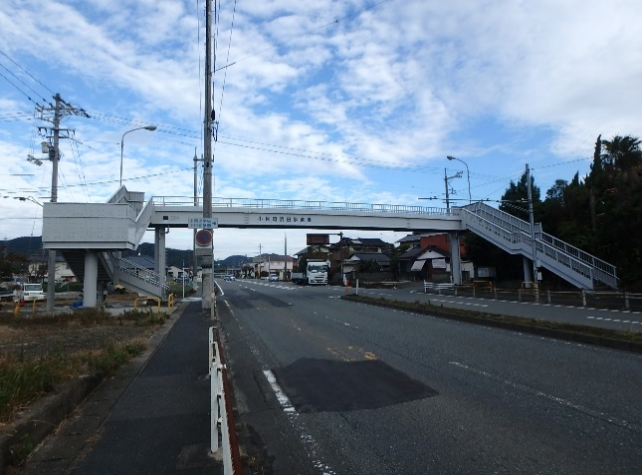
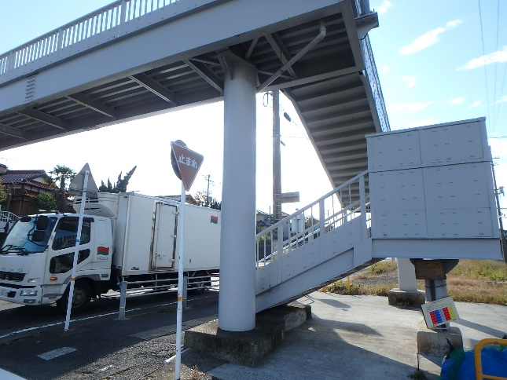
全景写真（起点側、終点側を記載すること）
架設年次※1 | 橋長（ｍ） | 通路幅員（ｍ）
1973年 | 25.5 | 1.5
横断歩道橋形式
鋼Ⅰ桁(デッキプレ－ト形式)上路橋、鋼製橋脚5基
 |  |  |  | 起点側 |  |  |  | 下部工

※１ ： 架設年次が不明の場合は「不明」と記入とする。

様式２－１
 |  | 様式２
状況写真（損傷状況）
○部材単位の判定区分がⅡ、Ⅲ又はⅣの場合には、直接関連する不具合の写真を記載のこと。
○写真は、不具合の程度が分かるように添付すること。
上部構造（ 主桁 ） 【判定区分： Ⅱ 】 | 上部構造（ 横桁 ） 【判定区分： Ⅱ 】
写真-1 | 写真-2
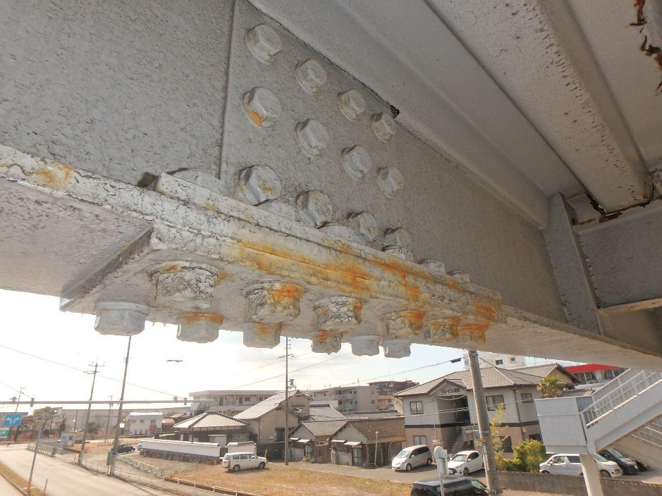
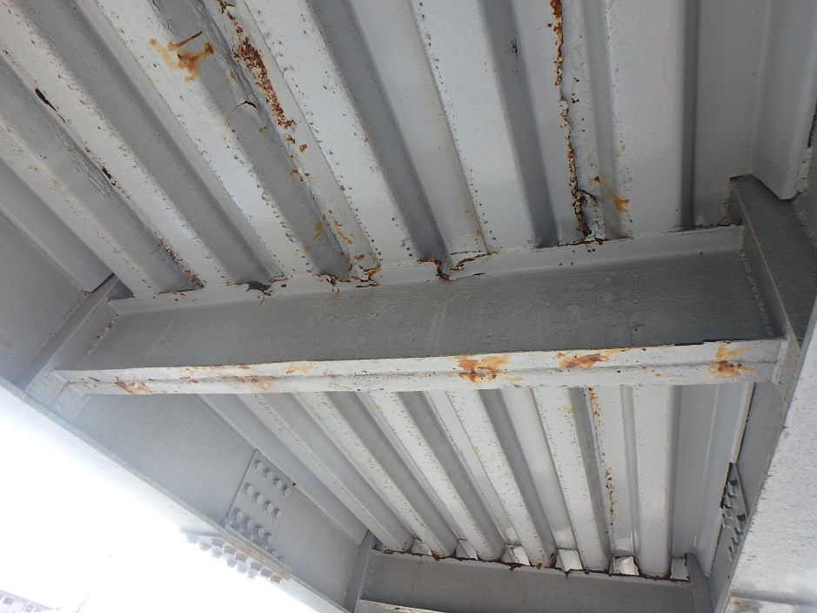

上部構造（ デッキプレート ） 【判定区分： Ⅱ 】 | 下部構造（ その他 ） 【判定区分： Ⅱ 】
写真-3 | 写真-4

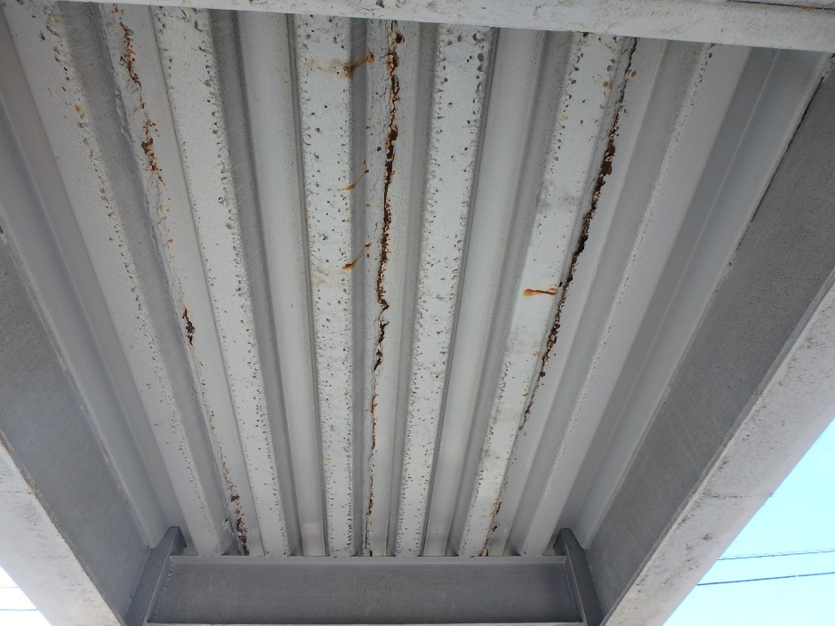
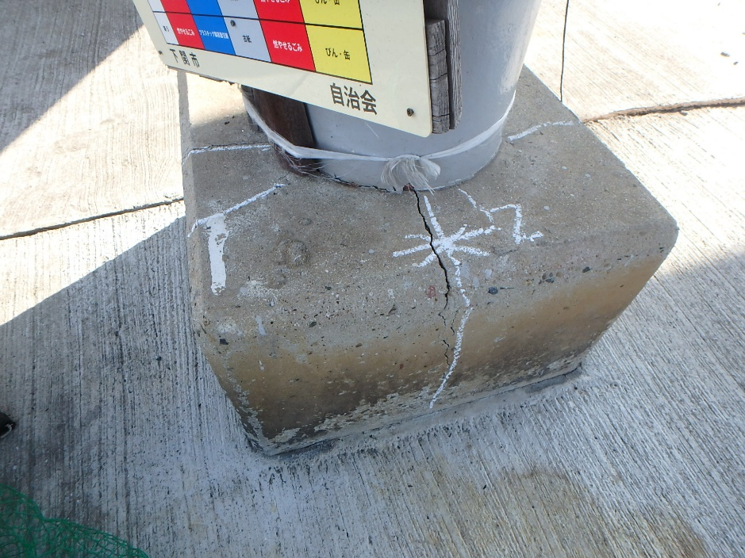

様式２－１－１
 |  | 様式２
状況写真（損傷状況）
○部材単位の判定区分がⅡ、Ⅲ又はⅣの場合には、直接関連する不具合の写真を記載のこと。
○写真は、不具合の程度が分かるように添付すること。
下部構造（ 支承 ） 【判定区分： Ⅱ 】 | 階段部（ 踏み板 ） 【判定区分： Ⅱ 】
写真-5 | 写真-6
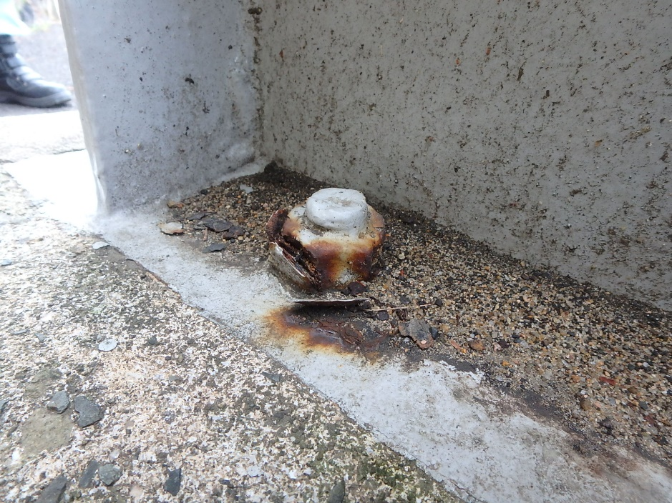
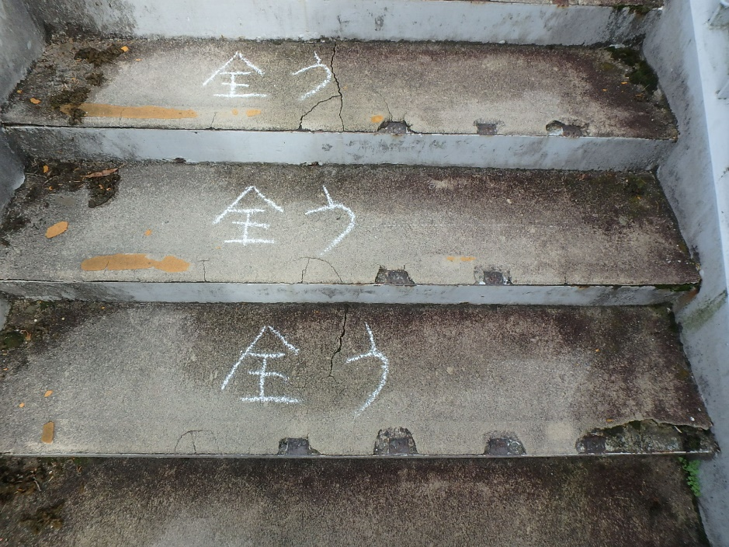

その他（ 舗装 ） 【判定区分： Ⅲ 】 | その他（ 照明施設 ） 【判定区分： Ⅱ 】
写真-7 | 写真-8

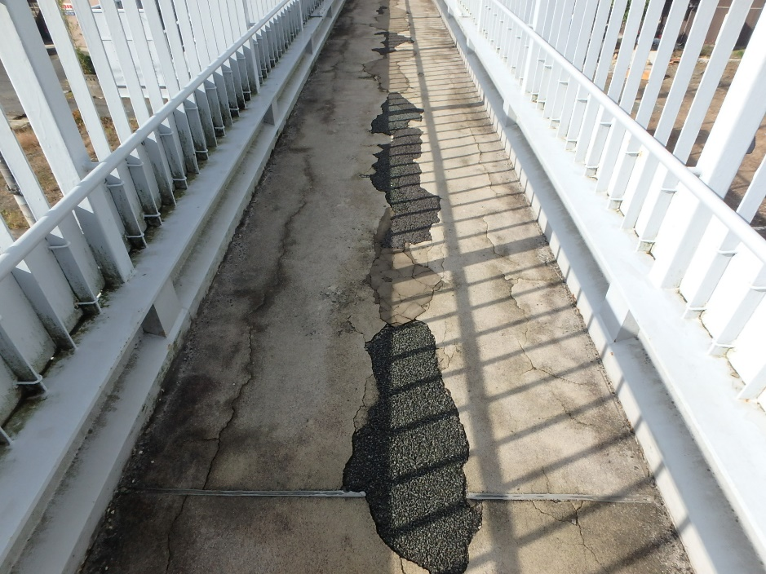
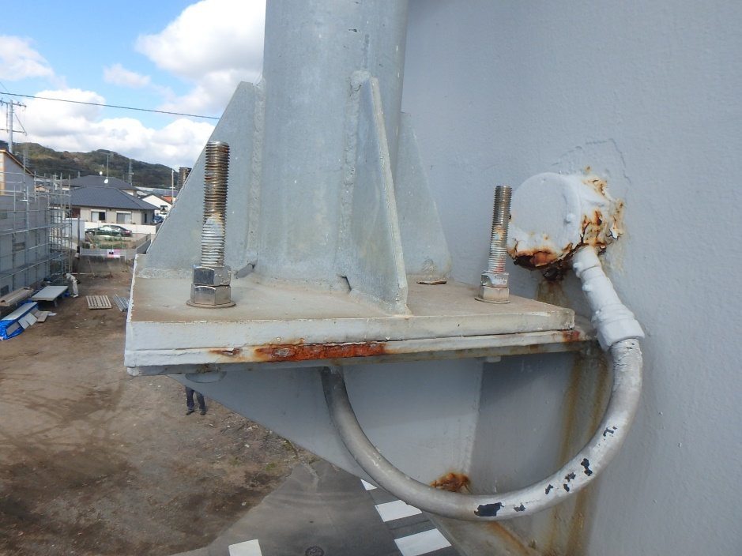

様式２－２(上部工)
 |  |  |  |  |  |  |  |  |  |  |  |  | 様式２-２
状況写真（損傷状況） |  |  |  |  |  |  |  |  |  |  |  |  |  | 上部構造 | Ⅰ | 上部構造(主桁) | 腐食
 |  |  |  |  |  |  |  |  |  |  |  |  |  | 下部構造 | Ⅱ | 上部構造(ﾃﾞｯｷﾌﾟﾚ-ﾄ) | き裂
施設名 （形式） | 小月町浜田横断歩道橋(鋼製Ｉ桁上路橋) |  | 管理 番号 | 57 | 路線名 | 一般国道491号 | 定期点検者 |  | (株)リクチコンサルタント 興梠 修司 |  | 点検年月日 | 2020-11-24 |  | 階段部 | Ⅲ | 上部構造(主桁/横桁) | 破断
 |  |  |  |  | 管理者名 | 下関土木建築事務所 |  |  |  |  |  |  |  | その他 | Ⅳ | 上部構造(横桁) | 変形
 |  |  |  |  |  |  |  |  |  |  |  |  |  |  |  | 上部構造(床版) | 欠損
写真番号 |  | 写真 1 |  | 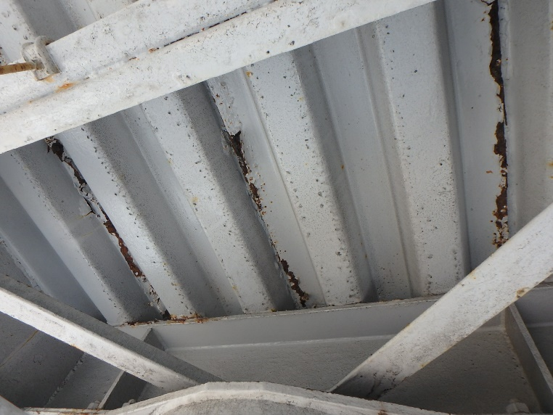 写真 |  |  | 写真番号 |  | 写真 2 | 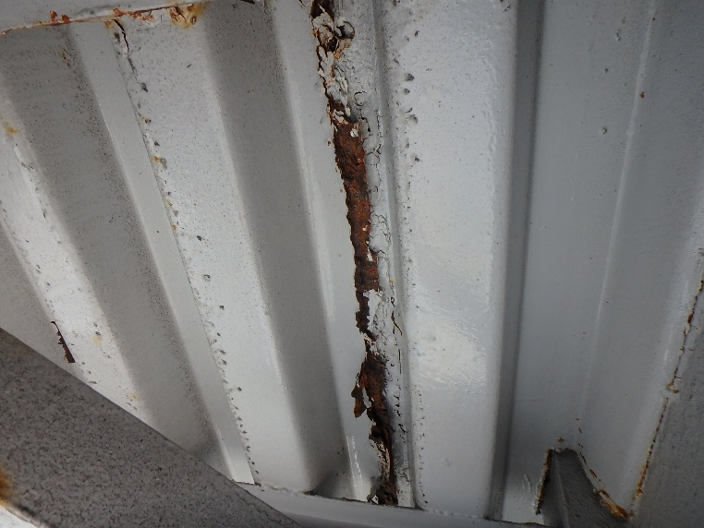 写真 |  |  |  |  |  | その他 | 摩耗
部材名 |  | 上部構造(ﾃﾞｯｷﾌﾟﾚ-ﾄ) |  |  |  |  | 部材名 |  | 上部構造(ﾃﾞｯｷﾌﾟﾚ-ﾄ) |  |  |  |  |  |  | 下部構造(橋脚) | ゆるみ
 |  |  |  |  |  |  |  |  |  |  |  |  |  |  |  | 下部構造(支承) | 脱落
変状の種類 |  | 腐食 |  |  |  |  | 変状の種類 |  | 腐食 |  |  |  |  |  |  | 下部構造(橋台) | その他
健全性 の診断 | 点検時 （調査時） | Ⅱ |  |  |  |  | 健全性 の診断 | 点検時 （調査時） | Ⅱ |  |  |  |  |  |  | 下部構造(落橋防止構造) | ひびわれ
 | 応急措置後 |  |  |  |  |  |  | 応急措置後 |  |  |  |  |  |  |  | 下部構造(根巻コンクリ－ト) | 床版ひびわれ
応急措置内容 |  |  |  |  |  |  | 応急措置内容 |  |  |  |  |  |  |  |  | その他 | その他
所見 |  | 端部のデッキプレ－トに腐食が見られる。 |  |  |  |  | 所見 |  | 端部のデッキプレ－トに腐食が見られる。 |  |  |  |  |  |  | 上部工との接合部 | 支承の機能障害
備考欄 |  |  |  |  |  |  | 備考欄 |  |  |  |  |  |  |  |  | 主桁 | その他
 |  |  |  |  |  |  |  |  |  |  |  |  |  |  |  | 階段部(橋台) | 舗装のひびわれ･剥離
写真番号 |  | 写真 3 |  | 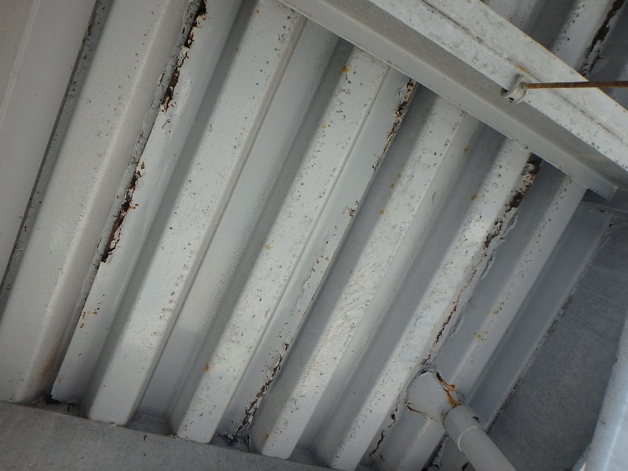 写真 |  |  | 写真番号 |  | 写真 4 | 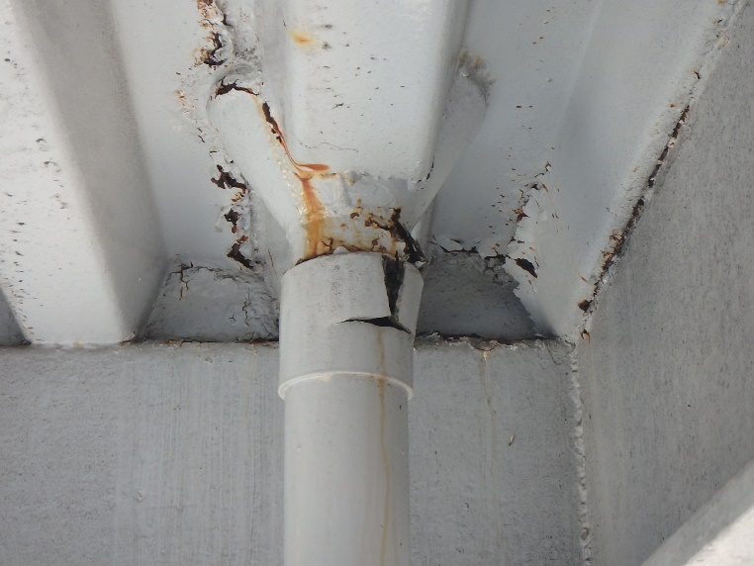 写真 |  |  |  |  |  | 踏み板 | 剥離
部材名 |  | 上部構造(ﾃﾞｯｷﾌﾟﾚ-ﾄ) |  |  |  |  | 部材名 |  | その他(排水管･樋) |  |  |  |  |  |  | 蹴上げ | 剥離･うき
 |  |  |  |  |  |  |  |  |  |  |  |  |  |  |  | 上部構造(地覆) | 土砂詰まり
変状の種類 |  | 腐食 |  |  |  |  | 変状の種類 |  | 欠損 |  |  |  |  |  |  | 排水受け
健全性 の診断 | 点検時 （調査時） | Ⅱ |  |  |  |  | 健全性 の診断 | 点検時 （調査時） | Ⅱ |  |  |  |  |  |  | その他(排水管･樋)
 | 応急措置後 |  |  |  |  |  |  | 応急措置後 |  |  |  |  |  |  |  | 排水樋
応急措置内容 |  |  |  |  |  |  | 応急措置内容 |  |  |  |  |  |  |  |  | 落下物防止柵
所見 |  | デッキプレートの一部に腐食が見られる。 |  |  |  |  | 所見 |  | 排水管の一部に欠損が見られる。 |  |  |  |  |  |  | その他(高欄)
備考欄 |  |  |  |  |  |  | 備考欄 |  |  |  |  |  |  |  |  | その他(照明施設)
○部材単位の健全性の診断（判定区分）が、Ⅱ、Ⅲ又はⅣの部材について記載する。なお、同一部材で、変状の種類が異なる損傷がある場合は、変状の種類毎に記載する。 |  |  |  |  |  |  |  |  |  |  |  |  |  |  |  | その他(道路標識)
○写真は、不具合の程度が分かるように添付すること。 |  |  |  |  |  |  |  |  |  |  |  |  |  |  |  | その他(舗装 通路部)
 |  |  |  |  |  |  |  |  |  |  |  |  | 様式２-２ |  |  | その他(手すり)
状況写真（損傷状況） |  |  |  |  |  |  |  |  |  |  |  |  |  |  |  | その他(裾隠し板)
 |  |  |  |  |  |  |  |  |  |  |  |  |  |  |  | その他(目隠し板)
施設名 （形式） | 小月町浜田横断歩道橋(鋼製Ｉ桁上路橋) |  | 管理 番号 | 57 | 路線名 | 一般国道491号 | 定期点検者 |  | (株)リクチコンサルタント 興梠 修司 |  | 点検年月日 | 2020-11-24
 |  |  |  |  | 管理者名 | 下関土木建築事務所

写真番号 |  | 写真 5 |  | 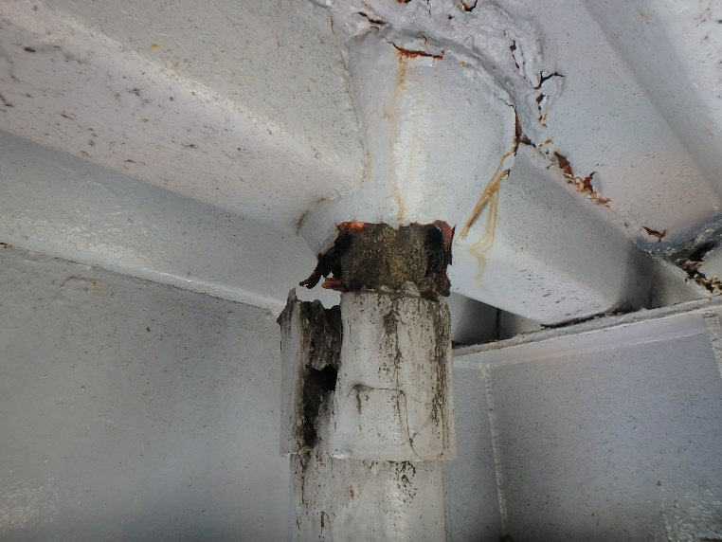 写真 |  |  | 写真番号 |  | 写真 6 | 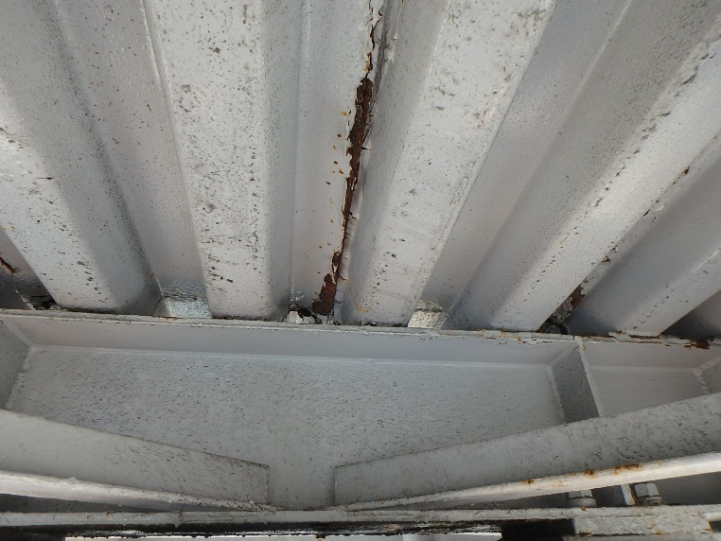 写真
部材名 |  | その他(排水管･樋) |  |  |  |  | 部材名 |  | 上部構造(ﾃﾞｯｷﾌﾟﾚ-ﾄ)

変状の種類 |  | 欠損 |  |  |  |  | 変状の種類 |  | 腐食
健全性 の診断 | 点検時 （調査時） | Ⅱ |  |  |  |  | 健全性 の診断 | 点検時 （調査時） | Ⅱ
 | 応急措置後 |  |  |  |  |  |  | 応急措置後
応急措置内容 |  |  |  |  |  |  | 応急措置内容
所見 |  | 排水管の一部に欠損が見られる。 |  |  |  |  | 所見 |  | デッキプレートの一部に腐食が見られる。
備考欄 |  |  |  |  |  |  | 備考欄

写真番号 |  | 写真 7 |  | 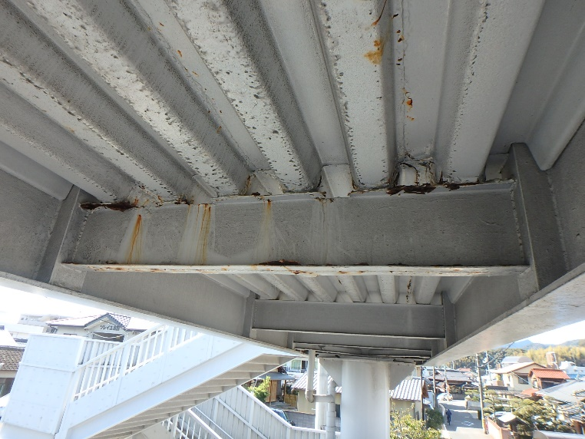 写真 |  |  | 写真番号 |  | 写真 8 | 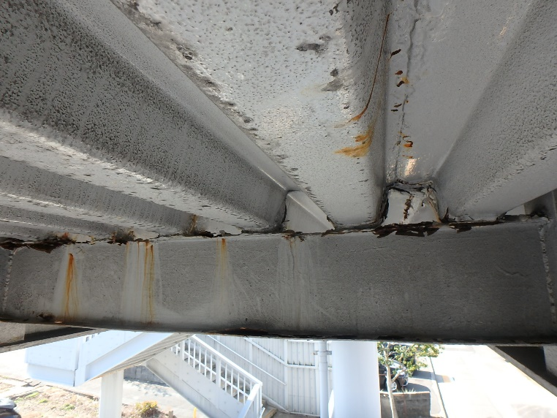 写真
部材名 |  | 上部構造(横桁) |  |  |  |  | 部材名 |  | 上部構造(横桁)

変状の種類 |  | 腐食 |  |  |  |  | 変状の種類 |  | 腐食
健全性 の診断 | 点検時 （調査時） | Ⅱ |  |  |  |  | 健全性 の診断 | 点検時 （調査時） | Ⅱ
 | 応急措置後 |  |  |  |  |  |  | 応急措置後
応急措置内容 |  |  |  |  |  |  | 応急措置内容
所見 |  | 横桁の一部に漏水を伴う腐食が見られる。 |  |  |  |  | 所見 |  | 横桁の一部に漏水を伴う腐食が見られる。写真7の接写
備考欄 |  |  |  |  |  |  | 備考欄
○部材単位の健全性の診断（判定区分）が、Ⅱ、Ⅲ又はⅣの部材について記載する。なお、同一部材で、変状の種類が異なる損傷がある場合は、変状の種類毎に記載する。
○写真は、不具合の程度が分かるように添付すること。
 |  |  |  |  |  |  |  |  |  |  |  |  | 様式２-２
状況写真（損傷状況）

施設名 （形式） | 小月町浜田横断歩道橋(鋼製Ｉ桁上路橋) |  | 管理 番号 | 57 | 路線名 | 一般国道491号 | 定期点検者 |  | (株)リクチコンサルタント 興梠 修司 |  | 点検年月日 | 2020-11-24
 |  |  |  |  | 管理者名 | 下関土木建築事務所

写真番号 |  | 写真 9 |  | 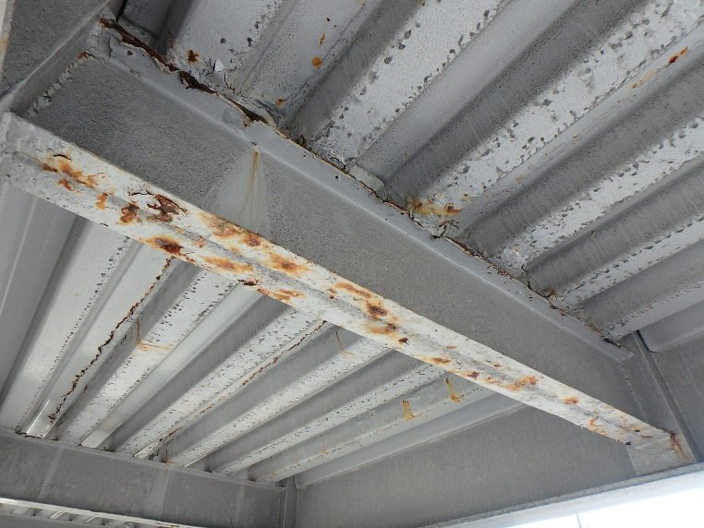 写真 |  |  | 写真番号 |  | 写真 10 | 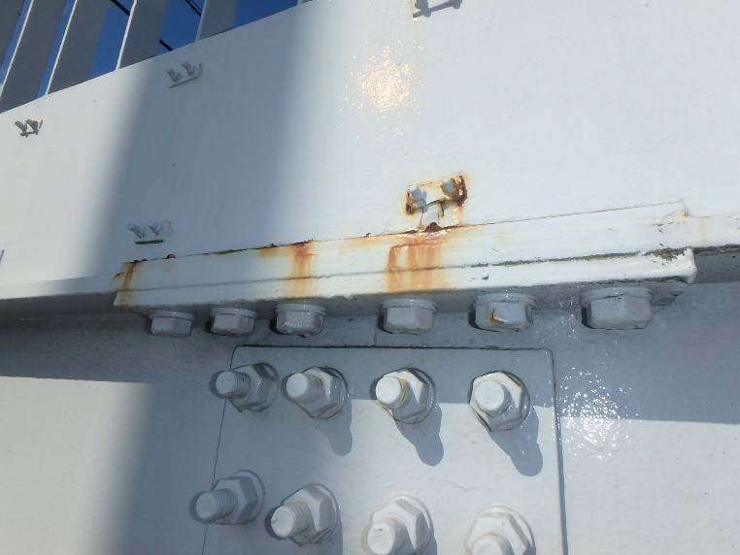 写真
部材名 |  | 上部構造(横桁) |  |  |  |  | 部材名 |  | 上部構造(主桁)

変状の種類 |  | 腐食 |  |  |  |  | 変状の種類 |  | 腐食
健全性 の診断 | 点検時 （調査時） | Ⅱ |  |  |  |  | 健全性 の診断 | 点検時 （調査時） | Ⅱ
 | 応急措置後 |  |  |  |  |  |  | 応急措置後
応急措置内容 |  |  |  |  |  |  | 応急措置内容
所見 |  | 横桁の一部に漏水を伴う腐食が見られる。 |  |  |  |  | 所見 |  | 主桁の添接部に腐食が見られる。
備考欄 |  |  |  |  |  |  | 備考欄

写真番号 |  | 写真 11 |  | 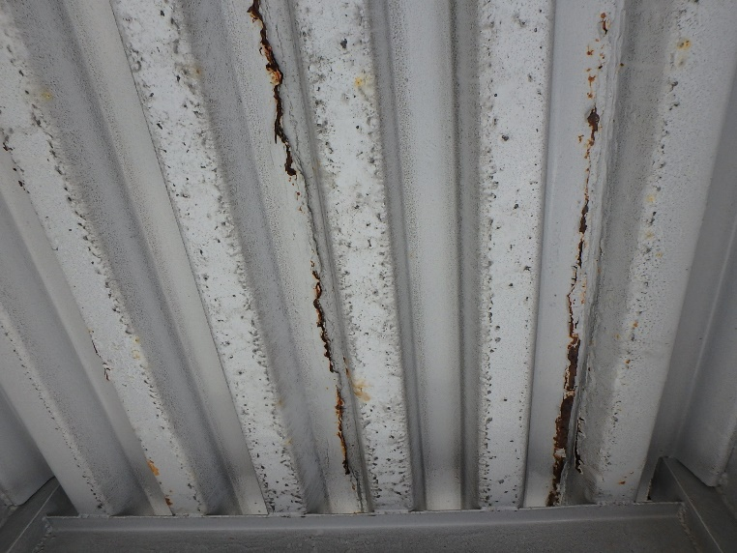 写真 |  |  | 写真番号 |  | 写真 12 | 写真
部材名 |  | 上部構造(ﾃﾞｯｷﾌﾟﾚ-ﾄ) |  |  |  |  | 部材名 |  | 上部構造(主桁)

変状の種類 |  | 腐食 |  |  |  |  | 変状の種類 |  | 腐食
健全性 の診断 | 点検時 （調査時） | Ⅱ |  |  |  |  | 健全性 の診断 | 点検時 （調査時） | Ⅱ
 | 応急措置後 |  |  |  |  |  |  | 応急措置後
応急措置内容 |  |  |  |  |  |  | 応急措置内容
所見 |  | デッキプレートの一部に腐食が見られる。 |  |  |  |  | 所見 |  | 主桁の添接部に腐食が見られる。
備考欄 |  |  |  |  |  |  | 備考欄
○部材単位の健全性の診断（判定区分）が、Ⅱ、Ⅲ又はⅣの部材について記載する。なお、同一部材で、変状の種類が異なる損傷がある場合は、変状の種類毎に記載する。
○写真は、不具合の程度が分かるように添付すること。
 |  |  |  |  |  |  |  |  |  |  |  |  | 様式２-２
状況写真（損傷状況）

施設名 （形式） | 小月町浜田横断歩道橋(鋼製Ｉ桁上路橋) |  | 管理 番号 | 57 | 路線名 | 一般国道491号 | 定期点検者 |  | (株)リクチコンサルタント 興梠 修司 |  | 点検年月日 | 2020-11-24
 |  |  |  |  | 管理者名 | 下関土木建築事務所

写真番号 |  | 写真 13 |  | 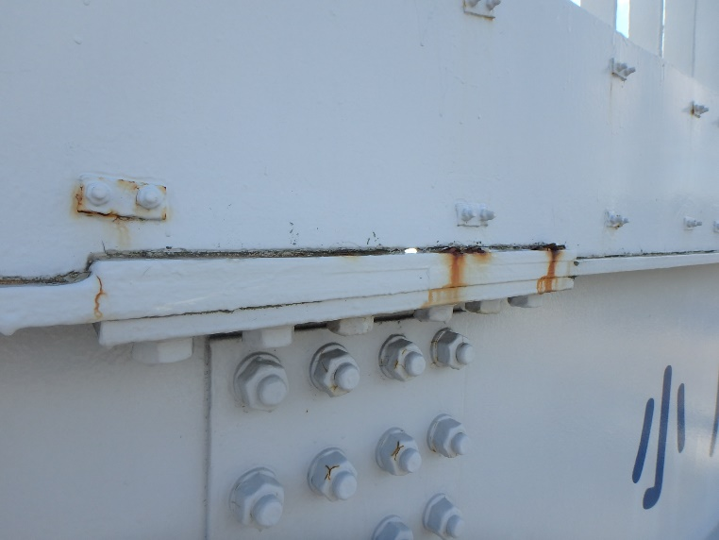 写真 |  |  | 写真番号 |  | 写真 14 | 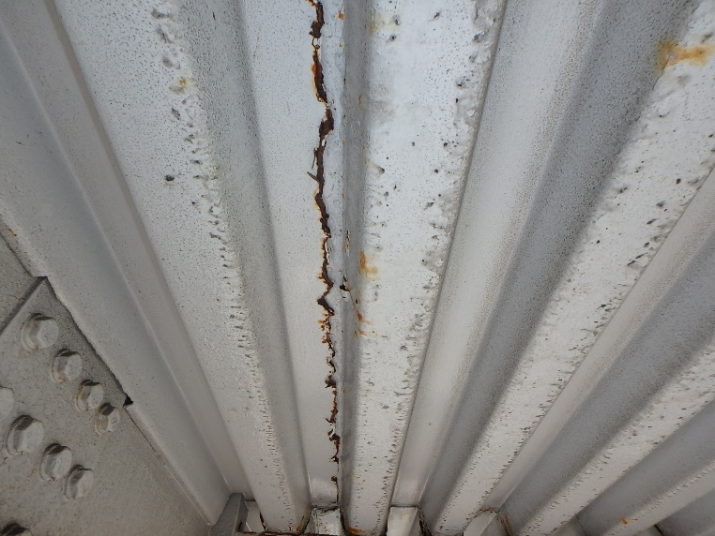 写真
部材名 |  | 上部構造(主桁) |  |  |  |  | 部材名 |  | 上部構造(ﾃﾞｯｷﾌﾟﾚ-ﾄ)

変状の種類 |  | 腐食 |  |  |  |  | 変状の種類 |  | 腐食
健全性 の診断 | 点検時 （調査時） | Ⅱ |  |  |  |  | 健全性 の診断 | 点検時 （調査時） | Ⅱ
 | 応急措置後 |  |  |  |  |  |  | 応急措置後
応急措置内容 |  |  |  |  |  |  | 応急措置内容
所見 |  | 主桁の添接部に腐食が見られる。 |  |  |  |  | 所見 |  | デッキプレートの一部に腐食が見られる。
備考欄 |  |  |  |  |  |  | 備考欄

写真番号 |  | 写真 15 |  | 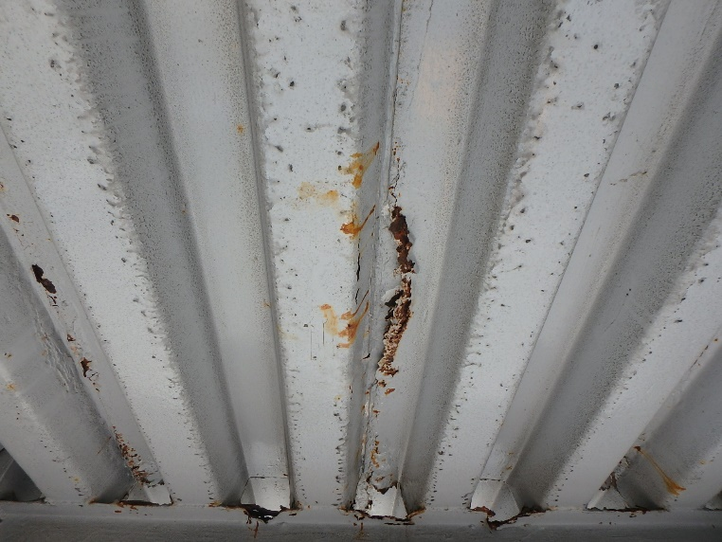 写真 |  |  | 写真番号 |  | 写真 16 | 写真
部材名 |  | 上部構造(ﾃﾞｯｷﾌﾟﾚ-ﾄ) |  |  |  |  | 部材名 |  | 上部構造(横桁)

変状の種類 |  | 腐食 |  |  |  |  | 変状の種類 |  | 腐食
健全性 の診断 | 点検時 （調査時） | Ⅱ |  |  |  |  | 健全性 の診断 | 点検時 （調査時） | Ⅱ
 | 応急措置後 |  |  |  |  |  |  | 応急措置後
応急措置内容 |  |  |  |  |  |  | 応急措置内容
所見 |  | デッキプレートの一部に腐食が見られる。 |  |  |  |  | 所見 |  | 横桁の一部に断面欠損を伴う腐食が見られる。
備考欄 |  |  |  |  |  |  | 備考欄
○部材単位の健全性の診断（判定区分）が、Ⅱ、Ⅲ又はⅣの部材について記載する。なお、同一部材で、変状の種類が異なる損傷がある場合は、変状の種類毎に記載する。
○写真は、不具合の程度が分かるように添付すること。
 |  |  |  |  |  |  |  |  |  |  |  |  | 様式２-２
状況写真（損傷状況）

施設名 （形式） | 小月町浜田横断歩道橋(鋼製Ｉ桁上路橋) |  | 管理 番号 | 57 | 路線名 | 一般国道491号 | 定期点検者 |  | (株)リクチコンサルタント 興梠 修司 |  | 点検年月日 | 2020-11-24
 |  |  |  |  | 管理者名 | 下関土木建築事務所

写真番号 |  | 写真 17 |  | 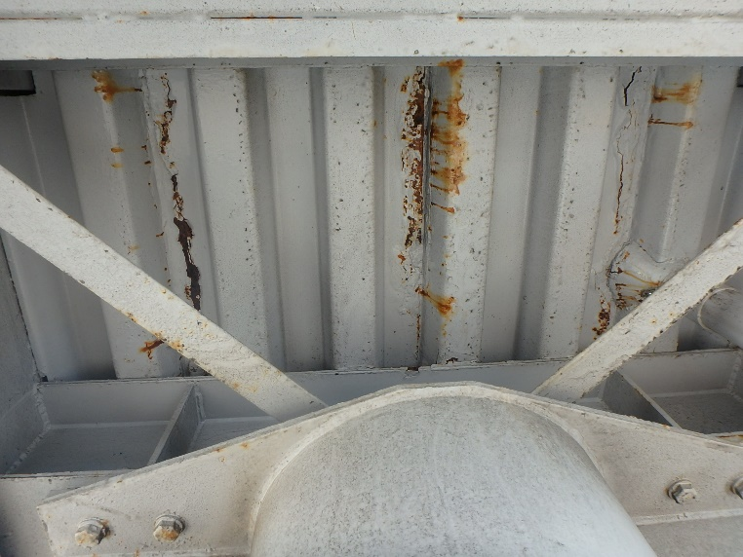 写真 |  |  | 写真番号 |  | 写真 18 | 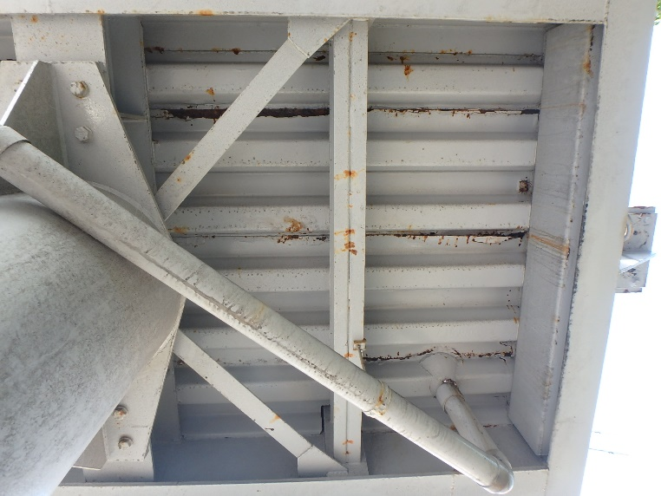 写真
部材名 |  | 上部構造(ﾃﾞｯｷﾌﾟﾚ-ﾄ) |  |  |  |  | 部材名 |  | 上部構造(ﾃﾞｯｷﾌﾟﾚ-ﾄ)

変状の種類 |  | 腐食 |  |  |  |  | 変状の種類 |  | 腐食
健全性 の診断 | 点検時 （調査時） | Ⅱ |  |  |  |  | 健全性 の診断 | 点検時 （調査時） | Ⅱ
 | 応急措置後 |  |  |  |  |  |  | 応急措置後
応急措置内容 |  |  |  |  |  |  | 応急措置内容
所見 |  | デッキプレートの一部に腐食が見られる。 |  |  |  |  | 所見 |  | デッキプレートの一部に腐食が見られる。
備考欄 |  |  |  |  |  |  | 備考欄

写真番号 |  | 写真 19 |  | 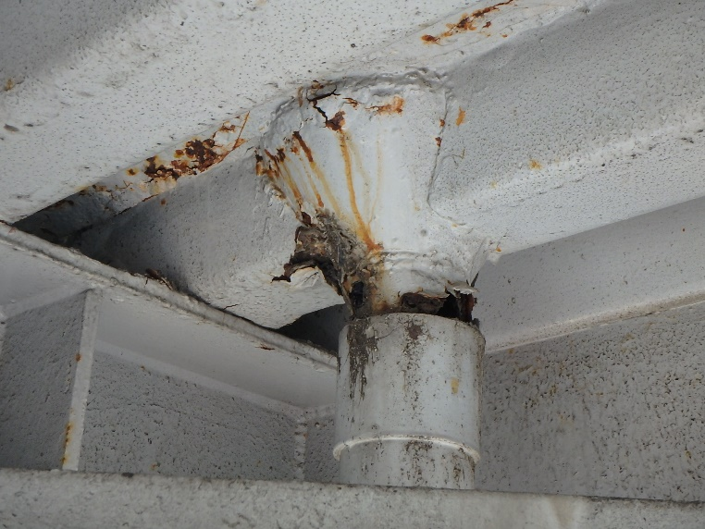 写真 |  |  | 写真番号 |  | 写真 20 | 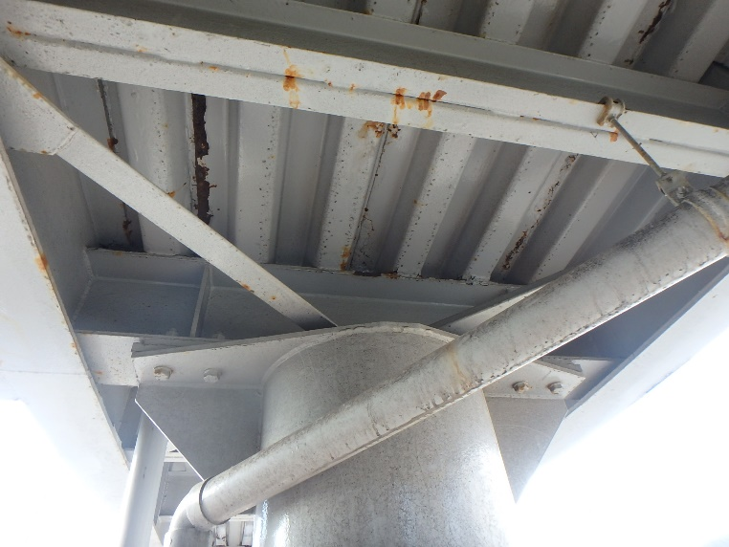 写真
部材名 |  | その他(排水管･樋) |  |  |  |  | 部材名 |  | 上部構造(横桁)

変状の種類 |  | 欠損 |  |  |  |  | 変状の種類 |  | 腐食
健全性 の診断 | 点検時 （調査時） | Ⅱ |  |  |  |  | 健全性 の診断 | 点検時 （調査時） | Ⅱ
 | 応急措置後 |  |  |  |  |  |  | 応急措置後
応急措置内容 |  |  |  |  |  |  | 応急措置内容
所見 |  | 排水管の一部に欠損が見られる。 |  |  |  |  | 所見 |  | 横桁の一部に腐食が見られる。
備考欄 |  |  |  |  |  |  | 備考欄
○部材単位の健全性の診断（判定区分）が、Ⅱ、Ⅲ又はⅣの部材について記載する。なお、同一部材で、変状の種類が異なる損傷がある場合は、変状の種類毎に記載する。
○写真は、不具合の程度が分かるように添付すること。
 |  |  |  |  |  |  |  |  |  |  |  |  | 様式２-２
状況写真（損傷状況）

施設名 （形式） | 小月町浜田横断歩道橋(鋼製Ｉ桁上路橋) |  | 管理 番号 | 57 | 路線名 | 一般国道491号 | 定期点検者 |  | (株)リクチコンサルタント 興梠 修司 |  | 点検年月日 | 2020-11-24
 |  |  |  |  | 管理者名 | 下関土木建築事務所

写真番号 |  | 写真 21 |  | 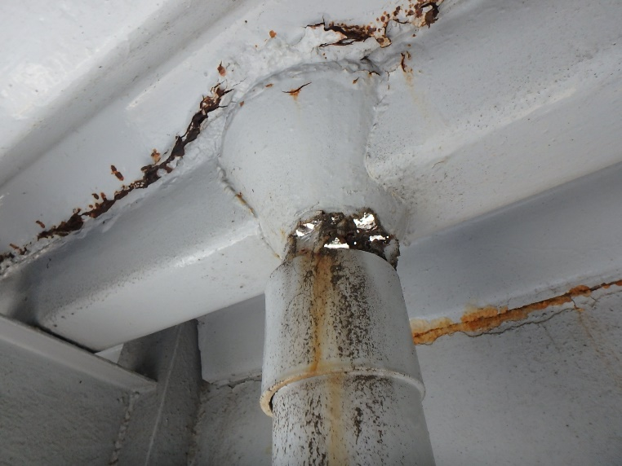 写真 |  |  | 写真番号 |  |  | 写真
部材名 |  | その他(排水管･樋) |  |  |  |  | 部材名

変状の種類 |  | 欠損 |  |  |  |  | 変状の種類
健全性 の診断 | 点検時 （調査時） | Ⅱ |  |  |  |  | 健全性 の診断 | 点検時 （調査時）
 | 応急措置後 |  |  |  |  |  |  | 応急措置後
応急措置内容 |  |  |  |  |  |  | 応急措置内容
所見 |  | 排水管の一部に欠損が見られる。 |  |  |  |  | 所見
備考欄 |  |  |  |  |  |  | 備考欄

写真番号 |  |  |  | 写真 |  |  | 写真番号 |  |  | 写真
部材名 |  |  |  |  |  |  | 部材名

変状の種類 |  |  |  |  |  |  | 変状の種類
健全性 の診断 | 点検時 （調査時） |  |  |  |  |  | 健全性 の診断 | 点検時 （調査時）
 | 応急措置後 |  |  |  |  |  |  | 応急措置後
応急措置内容 |  |  |  |  |  |  | 応急措置内容
所見 |  |  |  |  |  |  | 所見
備考欄 |  |  |  |  |  |  | 備考欄
○部材単位の健全性の診断（判定区分）が、Ⅱ、Ⅲ又はⅣの部材について記載する。なお、同一部材で、変状の種類が異なる損傷がある場合は、変状の種類毎に記載する。
○写真は、不具合の程度が分かるように添付すること。

様式２－２(下部工)
 |  |  |  |  |  |  |  |  |  |  |  |  | 様式２-２
状況写真（損傷状況） |  |  |  |  |  |  |  |  |  |  |  |  |  | 上部構造 | Ⅰ | 上部構造(主桁) | 腐食
 |  |  |  |  |  |  |  |  |  |  |  |  |  | 下部構造 | Ⅱ | 上部構造(ﾃﾞｯｷﾌﾟﾚ-ﾄ) | き裂
施設名 （形式） | 小月町浜田横断歩道橋(鋼製Ｉ桁上路橋) |  | 管理 番号 | 57 | 路線名 | 一般国道491号 | 定期点検者 |  | (株)リクチコンサルタント 興梠 修司 |  | 点検年月日 | 2020-11-24 |  | 階段部 | Ⅲ | 上部構造(主桁/横桁) | 破断
 |  |  |  |  | 管理者名 | 下関土木建築事務所 |  |  |  |  |  |  |  | その他 | Ⅳ | 上部構造(横桁) | 変形
 |  |  |  |  |  |  |  |  |  |  |  |  |  |  |  | 上部構造(床版) | 欠損
写真番号 |  | 写真 22 |  | 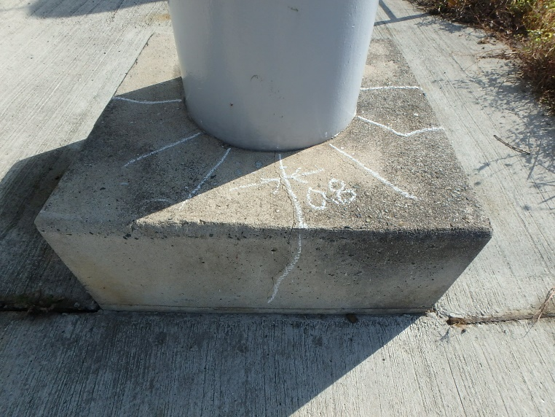 写真 |  |  | 写真番号 |  | 写真 23 | 写真 |  |  |  |  |  | その他 | 摩耗
部材名 |  | 下部構造(根巻コンクリ－ト) |  |  |  |  | 部材名 |  | 下部構造(根巻コンクリ－ト) |  |  |  |  |  |  | 下部構造(橋脚) | ゆるみ
 |  |  |  |  |  |  |  |  |  |  |  |  |  |  |  | 下部構造(支承) | 脱落
変状の種類 |  | ひびわれ |  |  |  |  | 変状の種類 |  | ひびわれ |  |  |  |  |  |  | 下部構造(橋台) | その他
健全性 の診断 | 点検時 （調査時） | Ⅱ |  |  |  |  | 健全性 の診断 | 点検時 （調査時） | Ⅱ |  |  |  |  |  |  | 下部構造(落橋防止構造) | ひびわれ
 | 応急措置後 |  |  |  |  |  |  | 応急措置後 |  |  |  |  |  |  |  | 下部構造(根巻コンクリ－ト) | 床版ひびわれ
応急措置内容 |  |  |  |  |  |  | 応急措置内容 |  |  |  |  |  |  |  |  | その他 | その他
所見 |  | P1橋脚-1の根巻コンクリ－トにひびわれが見られる。 |  |  |  |  | 所見 |  | P1橋脚-2の根巻コンクリ－トにひびわれが見られる。 |  |  |  |  |  |  | 上部工との接合部 | 支承の機能障害
備考欄 |  |  |  |  |  |  | 備考欄 |  |  |  |  |  |  |  |  | 主桁 | その他
 |  |  |  |  |  |  |  |  |  |  |  |  |  |  |  | 階段部(橋台) | 舗装のひびわれ･剥離
写真番号 |  | 写真 24 |  | 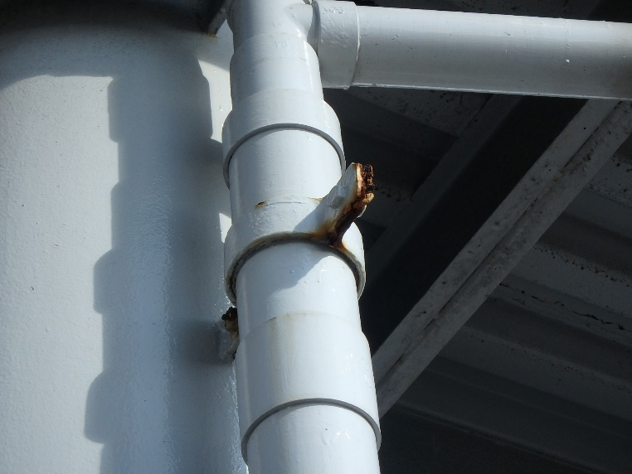 写真 |  |  | 写真番号 |  | 写真 25 | 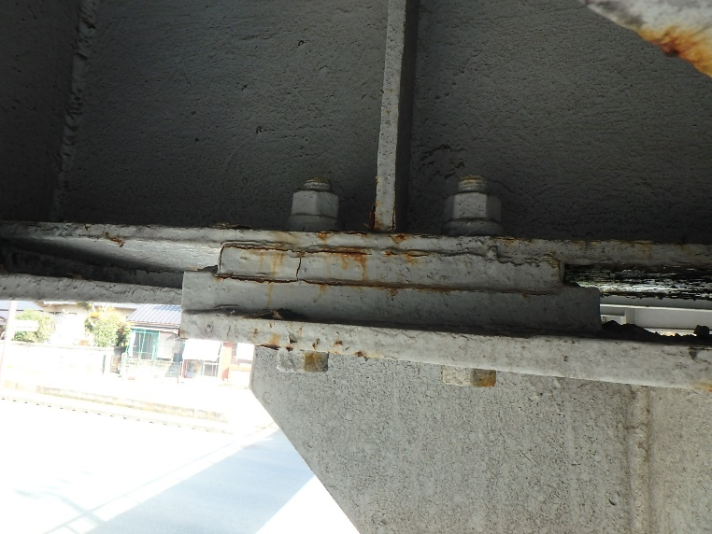 写真 |  |  |  |  |  | 踏み板 | 剥離
部材名 |  | その他(排水管･樋) |  |  |  |  | 部材名 |  | 下部構造(支承) |  |  |  |  |  |  | 蹴上げ | 剥離･うき
 |  |  |  |  |  |  |  |  |  |  |  |  |  |  |  | 上部構造(地覆) | 土砂詰まり
変状の種類 |  | 腐食 |  |  |  |  | 変状の種類 |  | 腐食 |  |  |  |  |  |  | 排水受け
健全性 の診断 | 点検時 （調査時） | Ⅱ |  |  |  |  | 健全性 の診断 | 点検時 （調査時） | Ⅱ |  |  |  |  |  |  | その他(排水管･樋)
 | 応急措置後 |  |  |  |  |  |  | 応急措置後 |  |  |  |  |  |  |  | 排水樋
応急措置内容 |  |  |  |  |  |  | 応急措置内容 |  |  |  |  |  |  |  |  | 落下物防止柵
所見 |  | 排水管の吊金具に腐食が見られる。 |  |  |  |  | 所見 |  | P1橋脚の支承に腐食が見られる。 |  |  |  |  |  |  | その他(高欄)
備考欄 |  |  |  |  |  |  | 備考欄 |  |  |  |  |  |  |  |  | その他(照明施設)
○部材単位の健全性の診断（判定区分）が、Ⅱ、Ⅲ又はⅣの部材について記載する。なお、同一部材で、変状の種類が異なる損傷がある場合は、変状の種類毎に記載する。 |  |  |  |  |  |  |  |  |  |  |  |  |  |  |  | その他(道路標識)
○写真は、不具合の程度が分かるように添付すること。 |  |  |  |  |  |  |  |  |  |  |  |  |  |  |  | その他(舗装 通路部)
 |  |  |  |  |  |  |  |  |  |  |  |  | 様式２-２ |  |  | その他(手すり)
状況写真（損傷状況） |  |  |  |  |  |  |  |  |  |  |  |  |  |  |  | その他(裾隠し板)
 |  |  |  |  |  |  |  |  |  |  |  |  |  |  |  | その他(目隠し板)
施設名 （形式） | 小月町浜田横断歩道橋(鋼製Ｉ桁上路橋) |  | 管理 番号 | 57 | 路線名 | 一般国道491号 | 定期点検者 |  | (株)リクチコンサルタント 興梠 修司 |  | 点検年月日 | 2020-11-24
 |  |  |  |  | 管理者名 | 下関土木建築事務所

写真番号 |  | 写真 26 |  | 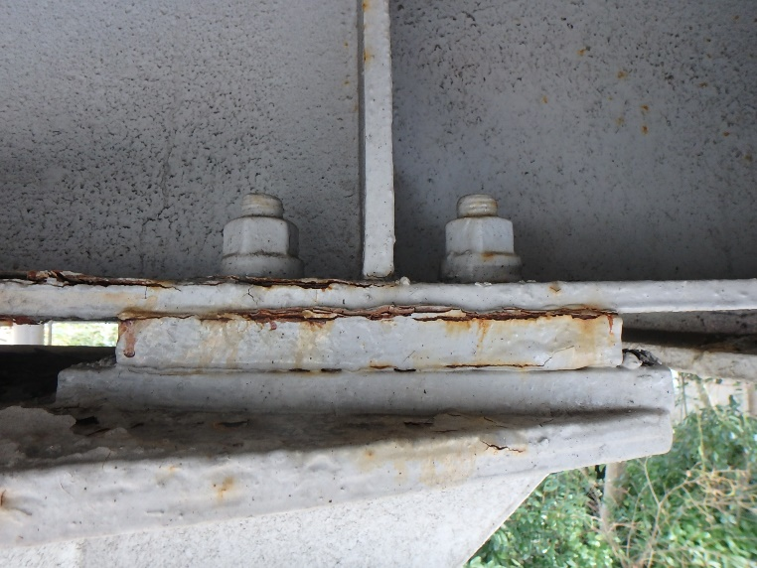 写真 |  |  | 写真番号 |  | 写真 27 | 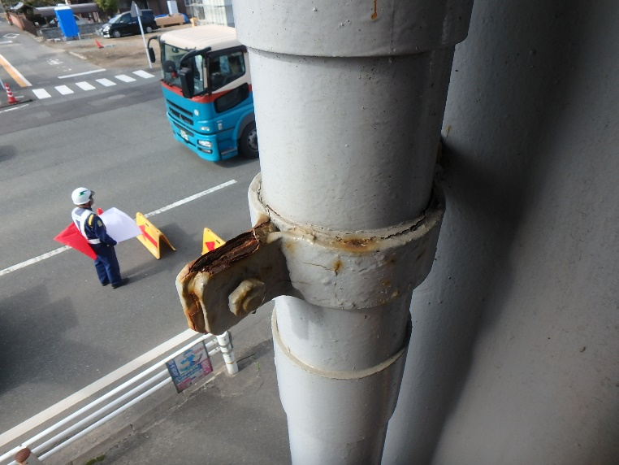 写真
部材名 |  | 下部構造(支承) |  |  |  |  | 部材名 |  | その他(排水管･樋)

変状の種類 |  | 腐食 |  |  |  |  | 変状の種類 |  | 腐食
健全性 の診断 | 点検時 （調査時） | Ⅱ |  |  |  |  | 健全性 の診断 | 点検時 （調査時） | Ⅱ
 | 応急措置後 |  |  |  |  |  |  | 応急措置後
応急措置内容 |  |  |  |  |  |  | 応急措置内容
所見 |  | P2橋脚の支承に腐食が見られる。 |  |  |  |  | 所見 |  | 排水管の吊金具に腐食が見られる。
備考欄 |  |  |  |  |  |  | 備考欄

写真番号 |  | 写真 28 |  | 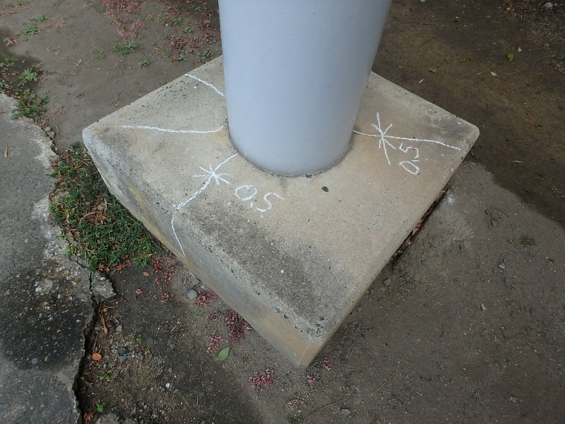 写真 |  |  | 写真番号 |  |  | 写真
部材名 |  | 下部構造(根巻コンクリ－ト) |  |  |  |  | 部材名

変状の種類 |  | ひびわれ |  |  |  |  | 変状の種類
健全性 の診断 | 点検時 （調査時） | Ⅱ |  |  |  |  | 健全性 の診断 | 点検時 （調査時）
 | 応急措置後 |  |  |  |  |  |  | 応急措置後
応急措置内容 |  |  |  |  |  |  | 応急措置内容
所見 |  | P2橋脚-1の根巻コンクリ－トにひびわれが見られる。 |  |  |  |  | 所見
備考欄 |  |  |  |  |  |  | 備考欄
○部材単位の健全性の診断（判定区分）が、Ⅱ、Ⅲ又はⅣの部材について記載する。なお、同一部材で、変状の種類が異なる損傷がある場合は、変状の種類毎に記載する。
○写真は、不具合の程度が分かるように添付すること。
 |  |  |  |  |  |  |  |  |  |  |  |  | 様式２-２
状況写真（損傷状況）

施設名 （形式） | 小月町浜田横断歩道橋(鋼製Ｉ桁上路橋) |  | 管理 番号 | 57 | 路線名 | 一般国道491号 | 定期点検者 |  | (株)リクチコンサルタント 興梠 修司 |  | 点検年月日 | 2020-11-24
 |  |  |  |  | 管理者名 | 下関土木建築事務所

写真番号 |  | 写真 9 |  | 写真 |  |  | 写真番号 |  | 写真 10 | 写真
部材名 |  | 上部構造(主桁) |  |  |  |  | 部材名 |  | 上部構造(床版)

変状の種類 |  |  |  |  |  |  | 変状の種類
健全性 の診断 | 点検時 （調査時） |  |  |  |  |  | 健全性 の診断 | 点検時 （調査時）
 | 応急措置後 |  |  |  |  |  |  | 応急措置後
応急措置内容 |  |  |  |  |  |  | 応急措置内容
所見 |  |  |  |  |  |  | 所見
備考欄 |  |  |  |  |  |  | 備考欄

写真番号 |  | 写真 11 |  | 写真 |  |  | 写真番号 |  | 写真 12 | 写真
部材名 |  | 上部構造(床版) |  |  |  |  | 部材名 |  | 上部構造(横桁)

変状の種類 |  |  |  |  |  |  | 変状の種類
健全性 の診断 | 点検時 （調査時） |  |  |  |  |  | 健全性 の診断 | 点検時 （調査時）
 | 応急措置後 |  |  |  |  |  |  | 応急措置後
応急措置内容 |  |  |  |  |  |  | 応急措置内容
所見 |  |  |  |  |  |  | 所見
備考欄 |  |  |  |  |  |  | 備考欄
○部材単位の健全性の診断（判定区分）が、Ⅱ、Ⅲ又はⅣの部材について記載する。なお、同一部材で、変状の種類が異なる損傷がある場合は、変状の種類毎に記載する。
○写真は、不具合の程度が分かるように添付すること。
 |  |  |  |  |  |  |  |  |  |  |  |  | 様式２-２
状況写真（損傷状況）

施設名 （形式） | 小月町浜田横断歩道橋(鋼製Ｉ桁上路橋) |  | 管理 番号 | 57 | 路線名 | 一般国道491号 | 定期点検者 |  | (株)リクチコンサルタント 興梠 修司 |  | 点検年月日 | 2020-11-24
 |  |  |  |  | 管理者名 | 下関土木建築事務所

写真番号 |  | 写真 13 |  | 写真 |  |  | 写真番号 |  | 写真 14 | 写真
部材名 |  | 上部構造(主桁) |  |  |  |  | 部材名 |  | 上部構造(床版)

変状の種類 |  |  |  |  |  |  | 変状の種類
健全性 の診断 | 点検時 （調査時） |  |  |  |  |  | 健全性 の診断 | 点検時 （調査時）
 | 応急措置後 |  |  |  |  |  |  | 応急措置後
応急措置内容 |  |  |  |  |  |  | 応急措置内容
所見 |  |  |  |  |  |  | 所見
備考欄 |  |  |  |  |  |  | 備考欄

写真番号 |  | 写真 15 |  | 写真 |  |  | 写真番号 |  | 写真 16 | 写真
部材名 |  | 上部構造(床版) |  |  |  |  | 部材名 |  | 上部構造(横桁)

変状の種類 |  |  |  |  |  |  | 変状の種類
健全性 の診断 | 点検時 （調査時） |  |  |  |  |  | 健全性 の診断 | 点検時 （調査時）
 | 応急措置後 |  |  |  |  |  |  | 応急措置後
応急措置内容 |  |  |  |  |  |  | 応急措置内容
所見 |  |  |  |  |  |  | 所見
備考欄 |  |  |  |  |  |  | 備考欄
○部材単位の健全性の診断（判定区分）が、Ⅱ、Ⅲ又はⅣの部材について記載する。なお、同一部材で、変状の種類が異なる損傷がある場合は、変状の種類毎に記載する。
○写真は、不具合の程度が分かるように添付すること。
 |  |  |  |  |  |  |  |  |  |  |  |  | 様式２-２
状況写真（損傷状況）

施設名 （形式） | 小月町浜田横断歩道橋(鋼製Ｉ桁上路橋) |  | 管理 番号 | 57 | 路線名 | 一般国道491号 | 定期点検者 |  | (株)リクチコンサルタント 興梠 修司 |  | 点検年月日 | 2020-11-24
 |  |  |  |  | 管理者名 | 下関土木建築事務所

写真番号 |  | 写真 17 |  | 写真 |  |  | 写真番号 |  | 写真 18 | 写真
部材名 |  | 上部構造(主桁) |  |  |  |  | 部材名 |  | 上部構造(床版)

変状の種類 |  |  |  |  |  |  | 変状の種類
健全性 の診断 | 点検時 （調査時） |  |  |  |  |  | 健全性 の診断 | 点検時 （調査時）
 | 応急措置後 |  |  |  |  |  |  | 応急措置後
応急措置内容 |  |  |  |  |  |  | 応急措置内容
所見 |  |  |  |  |  |  | 所見
備考欄 |  |  |  |  |  |  | 備考欄

写真番号 |  | 写真 19 |  | 写真 |  |  | 写真番号 |  | 写真 20 | 写真
部材名 |  | 上部構造(床版) |  |  |  |  | 部材名 |  | 上部構造(横桁)

変状の種類 |  |  |  |  |  |  | 変状の種類
健全性 の診断 | 点検時 （調査時） |  |  |  |  |  | 健全性 の診断 | 点検時 （調査時）
 | 応急措置後 |  |  |  |  |  |  | 応急措置後
応急措置内容 |  |  |  |  |  |  | 応急措置内容
所見 |  |  |  |  |  |  | 所見
備考欄 |  |  |  |  |  |  | 備考欄
○部材単位の健全性の診断（判定区分）が、Ⅱ、Ⅲ又はⅣの部材について記載する。なお、同一部材で、変状の種類が異なる損傷がある場合は、変状の種類毎に記載する。
○写真は、不具合の程度が分かるように添付すること。
 |  |  |  |  |  |  |  |  |  |  |  |  | 様式２-２
状況写真（損傷状況）

施設名 （形式） | 小月町浜田横断歩道橋(鋼製Ｉ桁上路橋) |  | 管理 番号 | 57 | 路線名 | 一般国道491号 | 定期点検者 |  | (株)リクチコンサルタント 興梠 修司 |  | 点検年月日 | 2020-11-24
 |  |  |  |  | 管理者名 | 下関土木建築事務所

写真番号 |  | 写真 21 |  | 写真 |  |  | 写真番号 |  | 写真 22 | 写真
部材名 |  | 上部構造(主桁) |  |  |  |  | 部材名 |  | 上部構造(床版)

変状の種類 |  |  |  |  |  |  | 変状の種類
健全性 の診断 | 点検時 （調査時） |  |  |  |  |  | 健全性 の診断 | 点検時 （調査時）
 | 応急措置後 |  |  |  |  |  |  | 応急措置後
応急措置内容 |  |  |  |  |  |  | 応急措置内容
所見 |  |  |  |  |  |  | 所見
備考欄 |  |  |  |  |  |  | 備考欄

写真番号 |  | 写真 23 |  | 写真 |  |  | 写真番号 |  | 写真 24 | 写真
部材名 |  | 上部構造(床版) |  |  |  |  | 部材名 |  | 上部構造(横桁)

変状の種類 |  |  |  |  |  |  | 変状の種類
健全性 の診断 | 点検時 （調査時） |  |  |  |  |  | 健全性 の診断 | 点検時 （調査時）
 | 応急措置後 |  |  |  |  |  |  | 応急措置後
応急措置内容 |  |  |  |  |  |  | 応急措置内容
所見 |  |  |  |  |  |  | 所見
備考欄 |  |  |  |  |  |  | 備考欄
○部材単位の健全性の診断（判定区分）が、Ⅱ、Ⅲ又はⅣの部材について記載する。なお、同一部材で、変状の種類が異なる損傷がある場合は、変状の種類毎に記載する。
○写真は、不具合の程度が分かるように添付すること。

様式２－２(階段部)
 |  |  |  |  |  |  |  |  |  |  |  |  | 様式２-２
状況写真（損傷状況） |  |  |  |  |  |  |  |  |  |  |  |  |  | 上部構造 | Ⅰ | 上部構造(主桁) | 腐食
 |  |  |  |  |  |  |  |  |  |  |  |  |  | 下部構造 | Ⅱ | 上部構造(ﾃﾞｯｷﾌﾟﾚ-ﾄ) | き裂
施設名 （形式） | 小月町浜田横断歩道橋(鋼製Ｉ桁上路橋) |  | 管理 番号 | 57 | 路線名 | 一般国道491号 | 定期点検者 |  | (株)リクチコンサルタント 興梠 修司 |  | 点検年月日 | 2020-11-24 |  | 階段部 | Ⅲ | 上部構造(主桁/横桁) | 破断
 |  |  |  |  | 管理者名 | 下関土木建築事務所 |  |  |  |  |  |  |  | その他 | Ⅳ | 上部構造(横桁) | 変形
 |  |  |  |  |  |  |  |  |  |  |  |  |  |  |  | 上部構造(床版) | 欠損
写真番号 |  | 写真 29 |  | 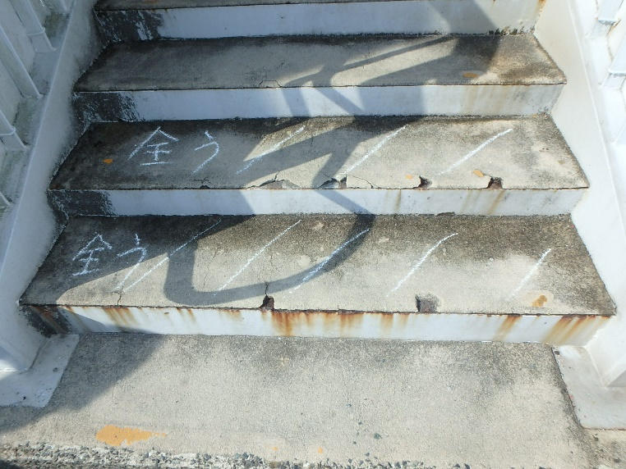 写真 |  |  | 写真番号 |  | 写真 30 | 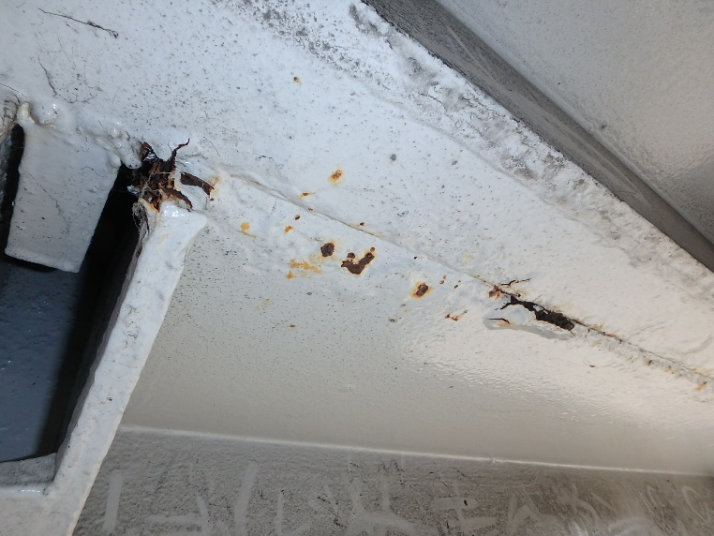 写真 |  |  |  |  |  | その他 | 摩耗
部材名 |  | 踏み板 |  |  |  |  | 部材名 |  | 階段部との接合部 |  |  |  |  |  |  | 下部構造(橋脚) | ゆるみ
 |  |  |  |  |  |  |  |  |  |  |  |  |  |  |  | 下部構造(支承) | 脱落
変状の種類 |  | 剥離･うき |  |  |  |  | 変状の種類 |  | 腐食 |  |  |  |  |  |  | 下部構造(橋台) | その他
健全性 の診断 | 点検時 （調査時） | Ⅱ |  |  |  |  | 健全性 の診断 | 点検時 （調査時） | Ⅱ |  |  |  |  |  |  | 下部構造(落橋防止構造) | ひびわれ
 | 応急措置後 |  |  |  |  |  |  | 応急措置後 |  |  |  |  |  |  |  | 下部構造(根巻コンクリ－ト) | 床版ひびわれ
応急措置内容 |  |  |  |  |  |  | 応急措置内容 |  |  |  |  |  |  |  |  | その他 | その他
所見 |  | 踏み板の広範囲に剥離を伴ううきが見られる。 |  |  |  |  | 所見 |  | 階段部の接合部に腐食が見られる。 |  |  |  |  |  |  | 上部工との接合部 | 支承の機能障害
備考欄 |  |  |  |  |  |  | 備考欄 |  |  |  |  |  |  |  |  | 主桁 | その他
 |  |  |  |  |  |  |  |  |  |  |  |  |  |  |  | 階段部(橋台) | 舗装のひびわれ･剥離
写真番号 |  | 写真 31 |  | 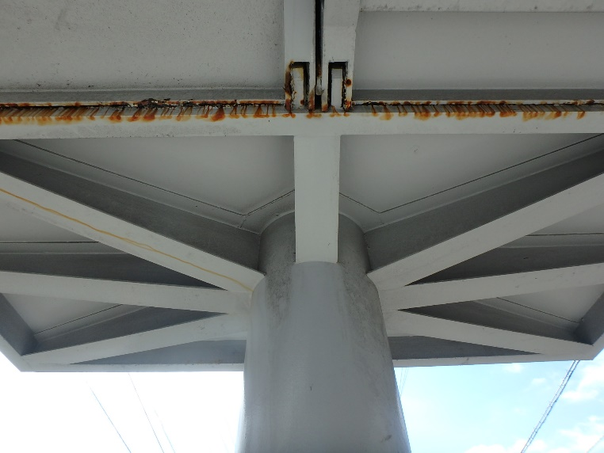 写真 |  |  | 写真番号 |  | 写真 32 | 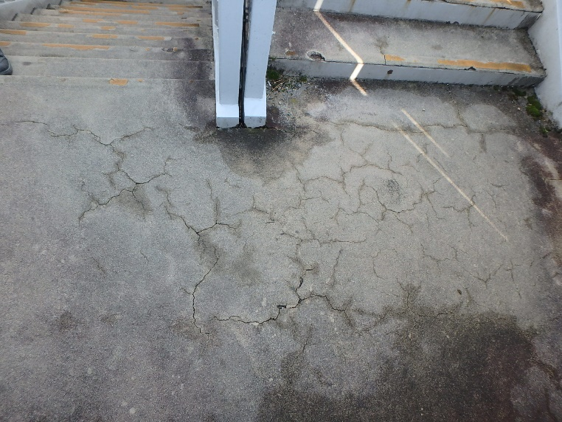 写真 |  |  |  |  |  | 踏み板 | 剥離
部材名 |  | 階段部との接合部 |  |  |  |  | 部材名 |  | その他(舗装 通路部) |  |  |  |  |  |  | 蹴上げ | 剥離･うき
 |  |  |  |  |  |  |  |  |  |  |  |  |  |  |  | 上部構造(地覆) | 土砂詰まり
変状の種類 |  | 腐食 |  |  |  |  | 変状の種類 |  | ひびわれ |  |  |  |  |  |  | 排水受け
健全性 の診断 | 点検時 （調査時） | Ⅱ |  |  |  |  | 健全性 の診断 | 点検時 （調査時） | Ⅱ |  |  |  |  |  |  | その他(排水管･樋)
 | 応急措置後 |  |  |  |  |  |  | 応急措置後 |  |  |  |  |  |  |  | 排水樋
応急措置内容 |  |  |  |  |  |  | 応急措置内容 |  |  |  |  |  |  |  |  | 落下物防止柵
所見 |  | 階段部の接合部に腐食が見られる。 |  |  |  |  | 所見 |  | 階段の舗装に亀甲ひびわれが見られる。 |  |  |  |  |  |  | その他(高欄)
備考欄 |  |  |  |  |  |  | 備考欄 |  |  |  |  |  |  |  |  | その他(照明施設)
○部材単位の健全性の診断（判定区分）が、Ⅱ、Ⅲ又はⅣの部材について記載する。なお、同一部材で、変状の種類が異なる損傷がある場合は、変状の種類毎に記載する。 |  |  |  |  |  |  |  |  |  |  |  |  |  |  |  | その他(道路標識)
○写真は、不具合の程度が分かるように添付すること。 |  |  |  |  |  |  |  |  |  |  |  |  |  |  |  | その他(舗装 通路部)
 |  |  |  |  |  |  |  |  |  |  |  |  | 様式２-２ |  |  | その他(手すり)
状況写真（損傷状況） |  |  |  |  |  |  |  |  |  |  |  |  |  |  |  | その他(裾隠し板)
 |  |  |  |  |  |  |  |  |  |  |  |  |  |  |  | その他(目隠し板)
施設名 （形式） | 小月町浜田横断歩道橋(鋼製Ｉ桁上路橋) |  | 管理 番号 | 57 | 路線名 | 一般国道491号 | 定期点検者 |  | (株)リクチコンサルタント 興梠 修司 |  | 点検年月日 | 2020-11-24 |  |  |  | 階段部との接合部
 |  |  |  |  | 管理者名 | 下関土木建築事務所

写真番号 |  | 写真 33 |  | 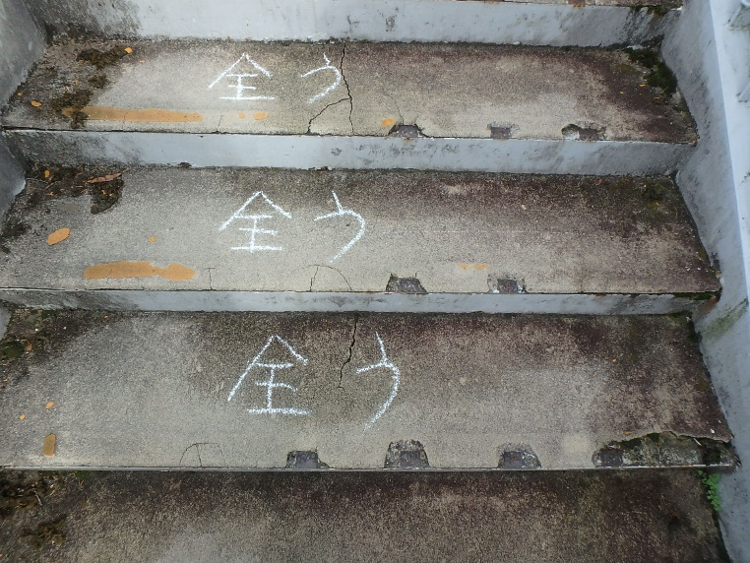 写真 |  |  | 写真番号 |  | 写真 34 | 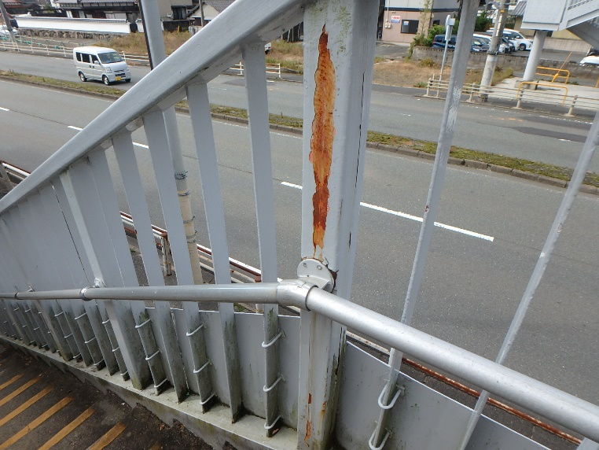 写真
部材名 |  | 踏み板 |  |  |  |  | 部材名 |  | その他(高欄)

変状の種類 |  | 剥離･うき |  |  |  |  | 変状の種類 |  | 腐食
健全性 の診断 | 点検時 （調査時） | Ⅱ |  |  |  |  | 健全性 の診断 | 点検時 （調査時） | Ⅱ
 | 応急措置後 |  |  |  |  |  |  | 応急措置後
応急措置内容 |  |  |  |  |  |  | 応急措置内容
所見 |  | 踏み板の広範囲に剥離を伴ううきが見られる。 |  |  |  |  | 所見 |  | 高欄の一部に腐食が見られる。
備考欄 |  |  |  |  |  |  | 備考欄

写真番号 |  | 写真 35 |  | 写真 |  |  | 写真番号 |  |  | 写真
部材名 |  | 下部構造(支承) |  |  |  |  | 部材名

変状の種類 |  | 腐食 |  |  |  |  | 変状の種類
健全性 の診断 | 点検時 （調査時） | Ⅱ |  |  |  |  | 健全性 の診断 | 点検時 （調査時）
 | 応急措置後 |  |  |  |  |  |  | 応急措置後
応急措置内容 |  |  |  |  |  |  | 応急措置内容
所見 |  | A2支承の固定ボルトに腐食が見られる。 |  |  |  |  | 所見
備考欄 |  |  |  |  |  |  | 備考欄
○部材単位の健全性の診断（判定区分）が、Ⅱ、Ⅲ又はⅣの部材について記載する。なお、同一部材で、変状の種類が異なる損傷がある場合は、変状の種類毎に記載する。
○写真は、不具合の程度が分かるように添付すること。
 |  |  |  |  |  |  |  |  |  |  |  |  | 様式２-２
状況写真（損傷状況）

施設名 （形式） | 小月町浜田横断歩道橋(鋼製Ｉ桁上路橋) |  | 管理 番号 | 57 | 路線名 | 一般国道491号 | 定期点検者 |  | (株)リクチコンサルタント 興梠 修司 |  | 点検年月日 | 2020-11-24
 |  |  |  |  | 管理者名 | 下関土木建築事務所

写真番号 |  | 写真 9 |  | 写真 |  |  | 写真番号 |  | 写真 10 | 写真
部材名 |  | 上部構造(主桁) |  |  |  |  | 部材名 |  | 上部構造(床版)

変状の種類 |  |  |  |  |  |  | 変状の種類
健全性 の診断 | 点検時 （調査時） |  |  |  |  |  | 健全性 の診断 | 点検時 （調査時）
 | 応急措置後 |  |  |  |  |  |  | 応急措置後
応急措置内容 |  |  |  |  |  |  | 応急措置内容
所見 |  |  |  |  |  |  | 所見
備考欄 |  |  |  |  |  |  | 備考欄

写真番号 |  | 写真 11 |  | 写真 |  |  | 写真番号 |  | 写真 12 | 写真
部材名 |  | 上部構造(床版) |  |  |  |  | 部材名 |  | 上部構造(横桁)

変状の種類 |  |  |  |  |  |  | 変状の種類
健全性 の診断 | 点検時 （調査時） |  |  |  |  |  | 健全性 の診断 | 点検時 （調査時）
 | 応急措置後 |  |  |  |  |  |  | 応急措置後
応急措置内容 |  |  |  |  |  |  | 応急措置内容
所見 |  |  |  |  |  |  | 所見
備考欄 |  |  |  |  |  |  | 備考欄
○部材単位の健全性の診断（判定区分）が、Ⅱ、Ⅲ又はⅣの部材について記載する。なお、同一部材で、変状の種類が異なる損傷がある場合は、変状の種類毎に記載する。
○写真は、不具合の程度が分かるように添付すること。
 |  |  |  |  |  |  |  |  |  |  |  |  | 様式２-２
状況写真（損傷状況）

施設名 （形式） | 小月町浜田横断歩道橋(鋼製Ｉ桁上路橋) |  | 管理 番号 | 57 | 路線名 | 一般国道491号 | 定期点検者 |  | (株)リクチコンサルタント 興梠 修司 |  | 点検年月日 | 2020-11-24
 |  |  |  |  | 管理者名 | 下関土木建築事務所

写真番号 |  | 写真 13 |  | 写真 |  |  | 写真番号 |  | 写真 14 | 写真
部材名 |  | 上部構造(主桁) |  |  |  |  | 部材名 |  | 上部構造(床版)

変状の種類 |  |  |  |  |  |  | 変状の種類
健全性 の診断 | 点検時 （調査時） |  |  |  |  |  | 健全性 の診断 | 点検時 （調査時）
 | 応急措置後 |  |  |  |  |  |  | 応急措置後
応急措置内容 |  |  |  |  |  |  | 応急措置内容
所見 |  |  |  |  |  |  | 所見
備考欄 |  |  |  |  |  |  | 備考欄

写真番号 |  | 写真 15 |  | 写真 |  |  | 写真番号 |  | 写真 16 | 写真
部材名 |  | 上部構造(床版) |  |  |  |  | 部材名 |  | 上部構造(横桁)

変状の種類 |  |  |  |  |  |  | 変状の種類
健全性 の診断 | 点検時 （調査時） |  |  |  |  |  | 健全性 の診断 | 点検時 （調査時）
 | 応急措置後 |  |  |  |  |  |  | 応急措置後
応急措置内容 |  |  |  |  |  |  | 応急措置内容
所見 |  |  |  |  |  |  | 所見
備考欄 |  |  |  |  |  |  | 備考欄
○部材単位の健全性の診断（判定区分）が、Ⅱ、Ⅲ又はⅣの部材について記載する。なお、同一部材で、変状の種類が異なる損傷がある場合は、変状の種類毎に記載する。
○写真は、不具合の程度が分かるように添付すること。
 |  |  |  |  |  |  |  |  |  |  |  |  | 様式２-２
状況写真（損傷状況）

施設名 （形式） | 小月町浜田横断歩道橋(鋼製Ｉ桁上路橋) |  | 管理 番号 | 57 | 路線名 | 一般国道491号 | 定期点検者 |  | (株)リクチコンサルタント 興梠 修司 |  | 点検年月日 | 2020-11-24
 |  |  |  |  | 管理者名 | 下関土木建築事務所

写真番号 |  | 写真 17 |  | 写真 |  |  | 写真番号 |  | 写真 18 | 写真
部材名 |  | 上部構造(主桁) |  |  |  |  | 部材名 |  | 上部構造(床版)

変状の種類 |  |  |  |  |  |  | 変状の種類
健全性 の診断 | 点検時 （調査時） |  |  |  |  |  | 健全性 の診断 | 点検時 （調査時）
 | 応急措置後 |  |  |  |  |  |  | 応急措置後
応急措置内容 |  |  |  |  |  |  | 応急措置内容
所見 |  |  |  |  |  |  | 所見
備考欄 |  |  |  |  |  |  | 備考欄

写真番号 |  | 写真 19 |  | 写真 |  |  | 写真番号 |  | 写真 20 | 写真
部材名 |  | 上部構造(床版) |  |  |  |  | 部材名 |  | 上部構造(横桁)

変状の種類 |  |  |  |  |  |  | 変状の種類
健全性 の診断 | 点検時 （調査時） |  |  |  |  |  | 健全性 の診断 | 点検時 （調査時）
 | 応急措置後 |  |  |  |  |  |  | 応急措置後
応急措置内容 |  |  |  |  |  |  | 応急措置内容
所見 |  |  |  |  |  |  | 所見
備考欄 |  |  |  |  |  |  | 備考欄
○部材単位の健全性の診断（判定区分）が、Ⅱ、Ⅲ又はⅣの部材について記載する。なお、同一部材で、変状の種類が異なる損傷がある場合は、変状の種類毎に記載する。
○写真は、不具合の程度が分かるように添付すること。
 |  |  |  |  |  |  |  |  |  |  |  |  | 様式２-２
状況写真（損傷状況）

施設名 （形式） | 小月町浜田横断歩道橋(鋼製Ｉ桁上路橋) |  | 管理 番号 | 57 | 路線名 | 一般国道491号 | 定期点検者 |  | (株)リクチコンサルタント 興梠 修司 |  | 点検年月日 | 2020-11-24
 |  |  |  |  | 管理者名 | 下関土木建築事務所

写真番号 |  | 写真 21 |  | 写真 |  |  | 写真番号 |  | 写真 22 | 写真
部材名 |  | 上部構造(主桁) |  |  |  |  | 部材名 |  | 上部構造(床版)

変状の種類 |  |  |  |  |  |  | 変状の種類
健全性 の診断 | 点検時 （調査時） |  |  |  |  |  | 健全性 の診断 | 点検時 （調査時）
 | 応急措置後 |  |  |  |  |  |  | 応急措置後
応急措置内容 |  |  |  |  |  |  | 応急措置内容
所見 |  |  |  |  |  |  | 所見
備考欄 |  |  |  |  |  |  | 備考欄

写真番号 |  | 写真 23 |  | 写真 |  |  | 写真番号 |  | 写真 24 | 写真
部材名 |  | 上部構造(床版) |  |  |  |  | 部材名 |  | 上部構造(横桁)

変状の種類 |  |  |  |  |  |  | 変状の種類
健全性 の診断 | 点検時 （調査時） |  |  |  |  |  | 健全性 の診断 | 点検時 （調査時）
...

様式２－２(橋面部)
 |  |  |  |  |  |  |  |  |  |  |  |  | 様式２-２
状況写真（損傷状況）
...
施設名 （形式） | 小月町浜田横断歩道橋(鋼製Ｉ桁上路橋) |  | 管理 番号 | 57 | 路線名 | 一般国道491号 | 定期点検者 |  | (株)リクチコンサルタント 興梠 修司 |  | 点検年月日 | 2020-11-24
 |  |  |  |  | 管理者名 | 下関土木建築事務所
...
写真番号 |  | 写真 36 |  | 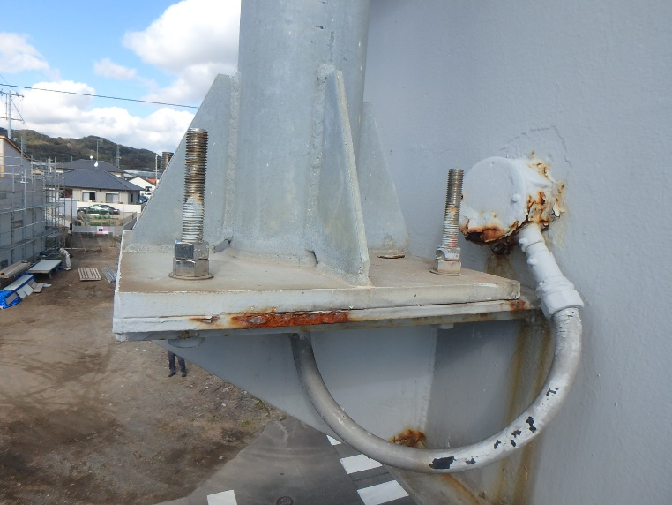 写真 |  |  | 写真番号 |  | 写真 37 | 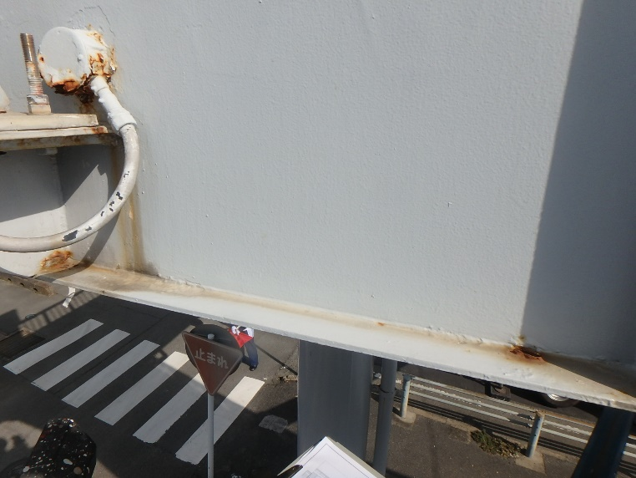 写真
部材名 |  | その他(照明施設) |  |  |  |  | 部材名 |  | 上部構造(主桁)
...
変状の種類 |  | 腐食 |  |  |  |  | 変状の種類 |  | 腐食
健全性 の診断 | 点検時 （調査時） | Ⅱ |  |  |  |  | 健全性 の診断 | 点検時 （調査時） | Ⅱ
 | 応急措置後 |  |  |  |  |  |  | 応急措置後
応急措置内容 |  |  |  |  |  |  | 応急措置内容
所見 |  | 照明施設のブラケットに腐食が見られる。 |  |  |  |  | 所見 |  | 主桁の下フランジに腐食が見られる。
備考欄 |  |  |  |  |  |  | 備考欄
...
写真番号 |  | 写真 38 |  | 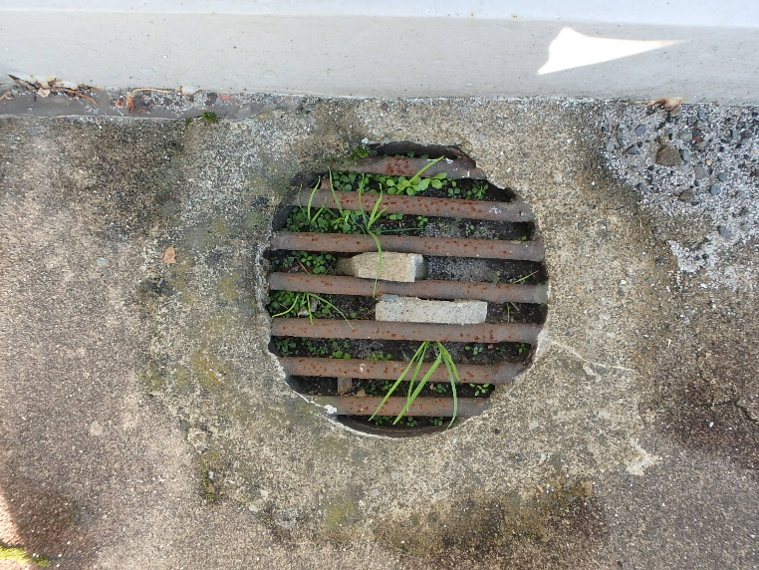 写真 |  |  | 写真番号 |  | 写真 39 | 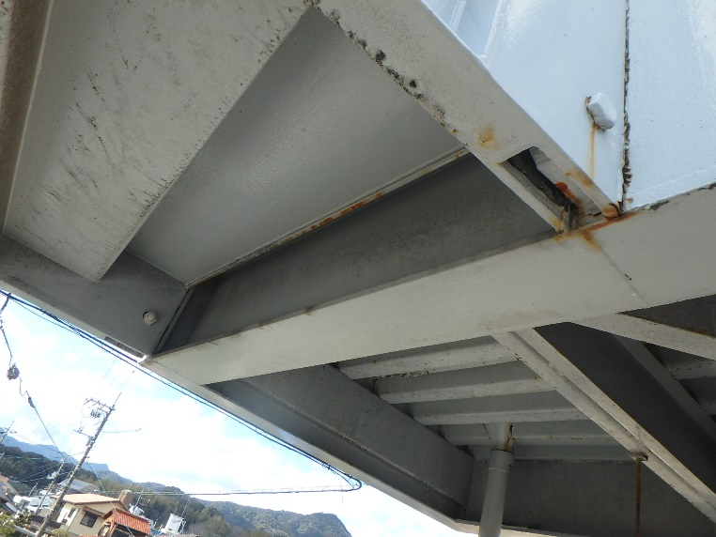 写真
部材名 |  | その他(排水管･樋) |  |  |  |  | 部材名 |  | 上部工との接合部
...
変状の種類 |  | 土砂詰まり |  |  |  |  | 変状の種類 |  | 腐食
健全性 の診断 | 点検時 （調査時） | Ⅱ |  |  |  |  | 健全性 の診断 | 点検時 （調査時）
 | 応急措置後 |  |  |  |  |  |  | 応急措置後
応急措置内容 |  |  |  |  |  |  | 応急措置内容
所見 |  | 排水装置の排水受けに土砂詰まりが見られる。 |  |  |  |  | 所見 |  | 上部工との接合部に腐食が見られる。
備考欄 |  |  |  |  |  |  | 備考欄
○部材単位の健全性の診断（判定区分）が、Ⅱ、Ⅲ又はⅣの部材について記載する。なお、同一部材で、変状の種類が異なる損傷がある場合は、変状の種類毎に記載する。
○写真は、不具合の程度が分かるように添付すること。
...
状況写真（損傷状況）
...
施設名 （形式） | 小月町浜田横断歩道橋(鋼製Ｉ桁上路橋) |  | 管理 番号 | 57 | 路線名 | 一般国道491号
 |  |  |  |  | 管理者名 | 下関土木建築事務所

写真番号 |  | 写真 40 |  | 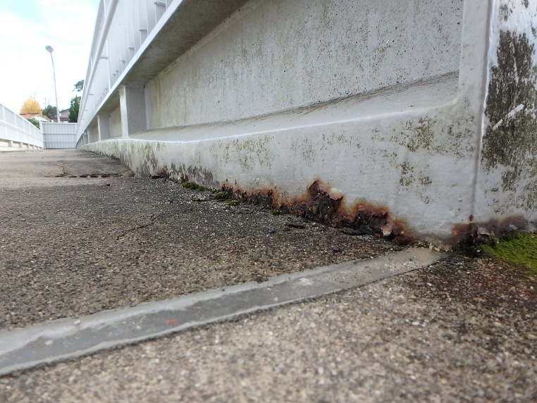 写真 |  |  | 写真番号 |  | 写真 41 | 写真
部材名 |  | 上部構造(地覆) |  |  |  |  | 部材名 |  | その他(舗装 通路部)

変状の種類 |  | 腐食 |  |  |  |  | 変状の種類 |  | 舗装のひびわれ･剥離
健全性 の診断 | 点検時 （調査時） | Ⅱ |  |  |  |  | 健全性 の診断 | 点検時 （調査時） | Ⅲ
 | 応急措置後 |  |  |  |  |  |  | 応急措置後
応急措置内容 |  |  |  |  |  |  | 応急措置内容
所見 |  | 地覆の一部に腐食が見られる。 |  |  |  |  | 所見 |  | 舗装全体にひびわれおよび剥離が見られる。ひびわれ幅 大
備考欄 |  |  |  |  |  |  | 備考欄

写真番号 |  | 写真 42 |  | 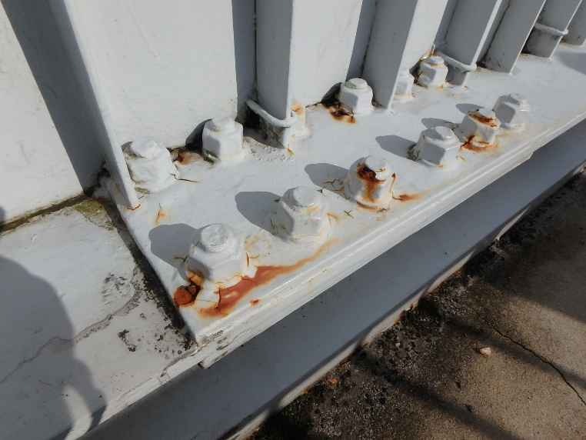 写真 |  |  | 写真番号 |  | 写真 43 | 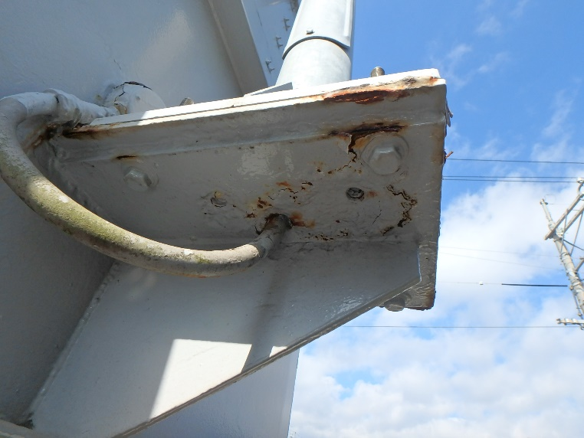 写真
部材名 |  | 上部構造(主桁) |  |  |  |  | 部材名 |  | その他(照明施設)

変状の種類 |  | 腐食 |  |  |  |  | 変状の種類 |  | 腐食
健全性 の診断 | 点検時 （調査時） | Ⅱ |  |  |  |  | 健全性 の診断 | 点検時 （調査時） | Ⅱ
 | 応急措置後 |  |  |  |  |  |  | 応急措置後
応急措置内容 |  |  |  |  |  |  | 応急措置内容
所見 |  | 主桁の添接部に腐食が見られる。 |  |  |  |  | 所見 |  | 照明施設のブラケットに腐食が見られる。
備考欄 |  |  |  |  |  |  | 備考欄
○部材単位の健全性の診断（判定区分）が、Ⅱ、Ⅲ又はⅣの部材について記載する。なお、同一部材で、変状の種類が異なる損傷がある場合は、変状の種類毎に記載する。
○写真は、不具合の程度が分かるように添付すること。
...
状況写真（損傷状況）

施設名 （形式） | 小月町浜田横断歩道橋(鋼製Ｉ桁上路橋) |  | 管理 番号 | 57 | 路線名 | 一般国道491号
 |  |  |  |  | 管理者名 | 下関土木建築事務所

写真番号 |  | 写真 44 |  | 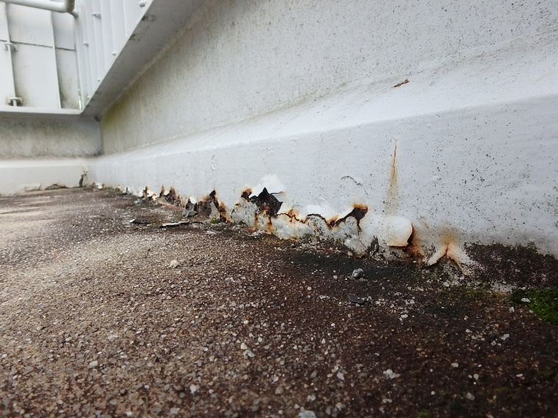 写真
部材名 |  | 上部構造(地覆)

変状の種類 |  | 腐食
健全性 の診断 | 点検時 （調査時） | Ⅱ
 | 応急措置後
応急措置内容
所見 |  | 地覆の一部に腐食が見られる。
備考欄

写真番号 |  |  |  | 写真
...

様式３
...
概要図（損傷状況）

横断歩道橋名 | 小月町浜田横断歩道橋(鋼製Ｉ桁上路橋) | 路線名 | 一般国道491号
 |  | 管理者名 | 下関土木建築事務所

概要図
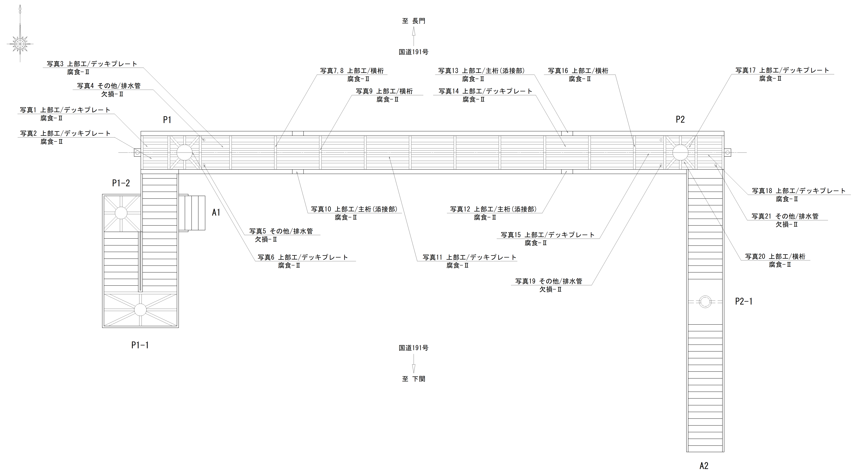 桁下概要図
...

